MŠ KIKRLÉHO
 | Objednatel: Statutární město Brno, Dominikánské nám. 1, 601 67 Brno, Statutární město Brno, městská část Brno-Slatina, Tilhonova 59, 627 00 Brno Zhotovitel: Ing. arch. Jana Liptáková, Nové sady 988/2, 602 00 Brno

 | 5 - KATALOG NÁBYTKU - VÝPIS POLOŽEK INTERIÉRU
 | OBSAH:

A | • ATYPICKÝ NÁBYTEK
 | A1 - ZELENÁ TŘÍDA - 01
 | A2 - ŽLUTÁ TŘÍDA - 02
 | AP1 - PRACOVNA PEDAGOGŮ
 | AH0 - HYGIENICKÉ ZÁZEMÍ
 | AH1 - HYGIENICKÉ ZÁZEMÍ
 | CH1 - CHODBA
 | A3 - ORANŽOVÁ TŘIDA - 03
 | A4 - MODRÁ TŘÍDA - 04
 | AP2 - PRACOVNA PEDAGOGŮ
 | AH2 - HYGIENICKÉ ZÁZEMÍ
 | CH2 - CHODBA

B | • TYPIZOVANÝ NÁBYTEK
 | B1 - ZELENÁ TŘÍDA - 01
 | B2 - ŽLUTÁ TŘÍDA - 02
 | BP1 - PRACOVNA PEDAGOGŮ
 | B3 - ORANŽOVÁ TŘIDA - 03
 | B4 - MODRÁ TŘÍDA - 04
 | BP2 - PRACOVNA PEDAGOGŮ
 | BZ - ZÁZEMÍ V 1.PP

E | • ELEKTRONIKA
P | • POLEPY SPOLEČNÝCH PROSTOR

 | - POLOŽKOVÝ VÝKAZ NÁBYTKŮ JE PODKLADEM PRO NACENĚNÍ A VÝBER ZHOTOVITELE INTERIÉRU, NENÍ VÝROBNOU DÍLENSKOU DOKUMENTACI PRO ZHOTOVENÍ - VŠECHNY ROZMĚRY JE NUTNO PŘED VYTVOŘENÍM VÝROBNÍ DÍLENSKÉ DOKUMENTACE A VÝROBOU OVĚŘIT NA STAVBĚ - VŠECHNY PŘEDVYBRANÉ MATERIÁLY, BARVY A POVRCHOVÉ ÚPRAVY NUTNO VZORKOVAT A ODSOUHLASIT S ARCHITEKTEM - VŠECHNY DŘEVĚNÉ PRVKY BUDOU OŠETŘENY PRŮHLEDNÝM LAKEM V POLOMATU NEBO LAKOVANÉ V BARVĚ RAL DLE VÝBĚRU ARCHITEKTA - VŠECHNY KOVÁNÍ ATYPICKÉHO NÁBYTKU JE POŽADOVÁNO S DOŽIVOTNÍ ZÁRUKOU - KOVOVÉ ÚCHYTKY A DALŠÍ KOVOVÉ PRVKY BUDOU OŠETŘENY PRÁŠKOVÝM LAKOVÁNÍM (KOMAXIT) V BARVĚ RAL DLE VÝBĚRU ARCHITEKTA - VYSOKÉ SESTAVY NA CELOU VÝŠKU MÍSTNOSTI BUOU UCHYCENY POMOCNĚ DO ZDI/ STROPU, TAK ABY BYLA ZABEZPEČENÁ BEZPEČNOST DĚTÍ - POLOŽKY TYPIZOVANÉHO NÁBYTKU JE MOŽNO ZAHRNOUT DO ATYPICKÉ VÝROBY, KONKRÉTNÍ VÝROBKY NUTNO ODSOUHLASIT ARCHITEKTEM - DOPLŇKY NÁBYTKOVÝCH SESTAV - TEXTILNÍ UTĚRÁKY, LŮŽKOVINY - POLŠTÁŘ A PEŘINA + POVLEČENÍ, KRABIČKY, ORGANIZÉRY, HRAČKY, ŠANONY A POD. - NEJSOU ZAHRNUTY DO TÉTO DODÁVKY INTERIÉRU - DOPLŇKY ELEKTRO - RÝCHLOVARNÁ KONVICE, KÁVOVAR, MIKROVLNKA, PC + MONITOR/ NOTEBOOK, TISKÁRNA (PRACOVNA PEDAGOGŮ) - NEJSOU ZAHRNUTY DO TÉTO DODÁVKY INTERIÉRU - ODHADOVANÉ CENY ZA JEDNOTLIVÉ POLOŽKY A (ATYPICKÝ NÁBYTEK) JSOU UVEDENY VČETNĚ DOPRAVY A MONTÁŽE, CCA 15% Z CENY POLOŽKY - ODHADOVANÉ CENY ZA JEDNOTLIVÉ POLOŽKY B (TYPIZOVANÝ NÁBYTEK), E (ELEKTRONIKA) a P (POLEPY SPOLEČNÝCH PROSTOR) JSOU UVEDENY VČETNĚ DOPRAVY A MONTÁŽE, CCA 15% Z CENY POLOŽKY - NÁBYTEK MUSÍ SPLŇOVAT NORMY: - ČSN EN 1729-1 (911710) – “Nábytek – Židle a stoly pro vzdělávací instituce – Část 1: Funkční rozměry” - výšky, hloubky, rozměry sedadel, opěrek, prostor pro nohy atd., rozdělení do velikostních skupin podle výšky těla - ČSN EN 1729-2 (911710) – “Nábytek – Židle a stoly pro vzdělávací instituce – Část 2: Bezpečnostní požadavky a metody zkoušení” - mechanické a bezpečnostní požadavky, zkoušky stability, zatížitelnost, materiálové požadavky apod. - ČSN 9

 | A - ATYPICKÝ NÁBYTEK
 | POLOŽKY 1.NP
OZN. | NÁZEV PRVKU | POPIS PRVKU (materiál/ poznámka) | ROZMĚRY (mm) | 3D SCHÉMA | POČET | CENA KČ/ KS (BEZ DPH) | CENA CELKEM KČ (BEZ DPH)
A1 | ZELENÁ TŘÍDA - 01 (1.NP) |  |  | ATYPICKÝ NÁBYTEK
A1-1 | SESTAVA U VSTUPŮ DO TŘÍDY 2X ÚLOŽNÉ PROSTORY 2X PRŮCHOD MÍSTNOST 1.16 | DOLNÍ ČÁST MATERIÁL: PŘEKLIŽKA S HPL (BARVA ZELENÁ - NUTNO VZORKOVAT), POHLEDOVÁ HRANA PŘEKLIŽKY OTEVŘENÉ ÚLOŽNÉ PROSTORY + ZÁSUVKY DO VÝŠKY 1500 MM (URČENO PRO DĚTI) - 3X + 4X ZÁSUVKA S ÚLOŽNÝMI PROSTORY - ZÁSUVKY BEZ ÚCHYTEK (MEZERA 20 MM OD POLIC), NÁBYTKOVÁ KOLEČKA (MEZERA ČELA ZÁSUVKY 20-40 MM OD PODLAHY) - 12X + 16X OTEVŘENÝ PROSTOR POLIC - PEVNÉ POLICE DO VÝŠKY 1500 MM (HORNÍ OTEVŘENÝ PROSTOR POLIC URČEN PRO ŠANONY) HORNÍ ČÁST MATERIÁL: POHLEDOVÉ ČÁSTI - DÝHOVANÁ DTD (DUB - NUTNO VZORKOVAT), NEPOHLEDOVE ČÁSTI LDTD + ABS HRANY (BARVA ZELENÁ - NUTNO VZORKOVAT) UZAVŘENÉ ÚLOŽNÉ PROSTORY NAD ÚROVNÍ 1500 MM - 6x + 8X OTEVÍRAVÉ DVÍŘKA - 6X - 8X POLOHOVATELNÉ POLICE - SPODNÍ UZAVŘENÉ SKŘIŇKY ÚCHYTKA (PŮLKRUH), HORNÍ UZAVŘENÉ SKŘÍŇKY TIP-ON - KORPUS SESTAVY - LDTD (BARVA ZELENÁ - NUTNO VZORKOVAT), DVĚ KORPUSY NAD SEBOU V KAŽDÉ ČÁSTI OBLOUK MATERIÁL: DÝHOVANÁ DTD + PŘEKLIŽKA S HPL - 2X PRŮCHOD V SESTAVĚ DLE VELIKOSTI DVEŘÍ SE ZAOBLENOU HORNÍ ČÁSTI - R500 MM POZNÁMKA: 2X EL. DVOJZÁSUVKA OSAZENÁ V OSE BOČNÍ STRANY SESTAVY V MÍSTĚ PRŮCHODŮ POZNÁMKA: KOORDINOVAT SE STAVBOU POZICI VZT JEDNOTKY V TÉTO ČÁSTI | 6400x500x2950 | 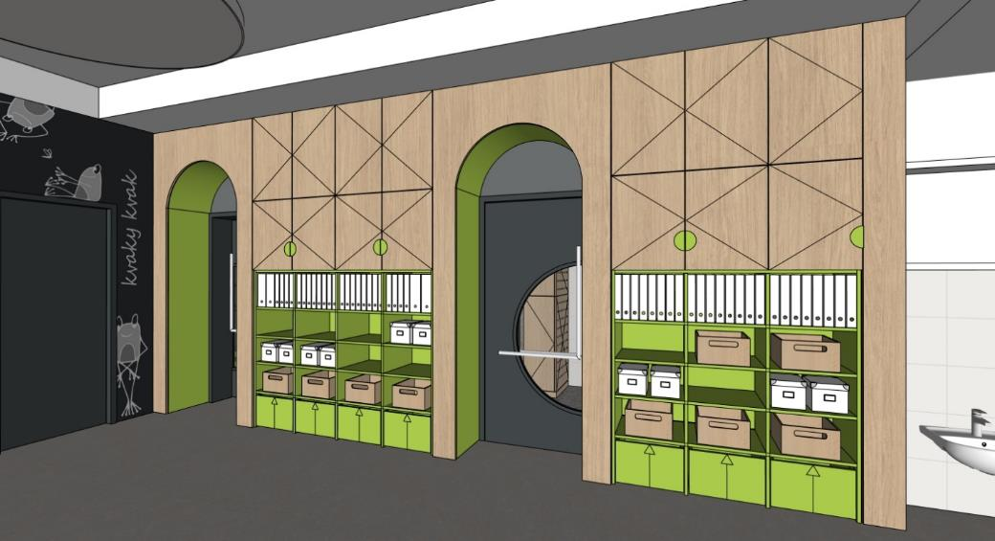 | 1 | 0 | 0
A1-2 | SKŘIŇKA PRO ÚLOŽENÍ HRNÍČKŮ POD VÝDEJNÝM OKNEM MÍSTNOST 1.16 | SKŘÍŇKA MATERIÁL: PŘEKLIŽKA - KORPUS A 3X PEVNÁ POLICE POZNÁMKA: HORNÍ PLOCHA V NEREZU - DODÁVKA GASTRO POZNÁMKA: ROZMĚR SKŘIŇKY PŘIZPŮSOBIT, ZAROVNAT S HORNÍ PLOCHOU V NEREZU | 800x200x700 | 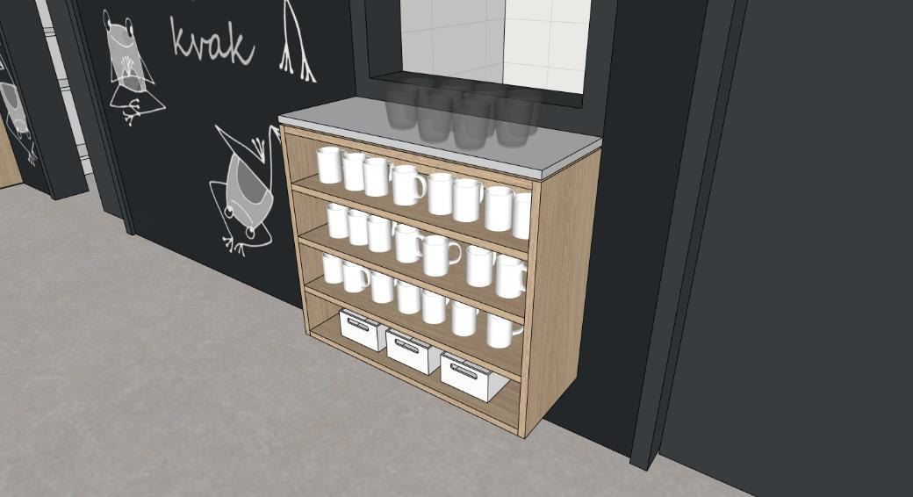 | 1 | 0 | 0
A1-3 | OBKLAD STĚNY - POPISOVÝ A MAGNETICKÝ MÍSTNOST 1.16 | OBKLAD STĚNY MATERIÁL: DTD S MAGNETICKOU POPISOVOU HPL (BARVA ČERNÁ/ ANTHRACIT - NUTNO VZORKOVAT) | 5230x40x2950 | 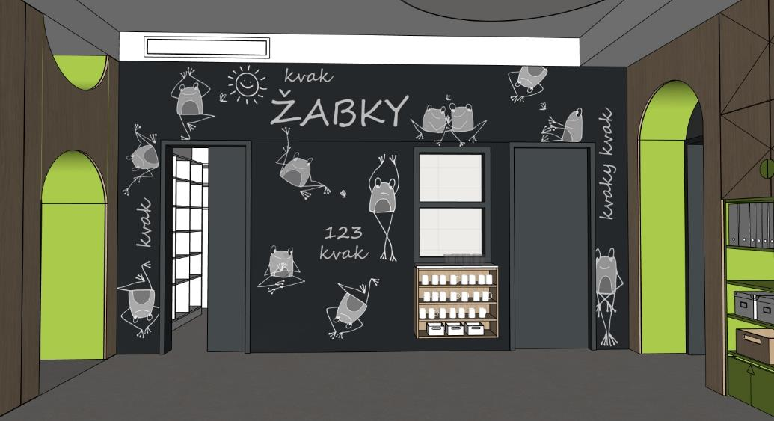 | 1 | 0 | 0
A1-4 | SESTAVA V PROSTORU 1X KNIHOVNA A ÚLOŽ. PROSTORY 1X PRŮCHOD MÍSTNOST 1.16 | DOLNÍ ČÁST MATERIÁL: PŘEKLIŽKA S HPL (BARVA ZELENÁ - NUTNO VZORKOVAT), POHLEDOVÁ HRANA PŘEKLIŽKY OTEVŘENÉ ÚLOŽNÉ PROSTORY (KNIHOVNA) SE SPODNÍM UZAVŘENÝM ÚLOŽNÝM PROSTOREM DO VÝŠKY 1500 MM (URČENO PRO DĚTI) - 1X ÚLOŽNÝI PROSTOR, OTEVÍRAVÉ DVÍŘKA, TIP-ON, SOKL 40 MM - 3X OTEVŘENÝ PROSTOR POLIC - PEVNÉ POLICE DO VÝŠKY 1500 MM POZNÁMKA: HLOUBKA KNIHOVNY 300 MM HORNÍ ČÁST MATERIÁL: POHLEDOVÉ ČÁSTI - DÝHOVANÁ DTD (DUB - NUTNO VZORKOVAT), NEPOHLEDOVE ČÁSTI LDTD + ABS HRANY (BARVA ZELENÁ - NUTNO VZORKOVAT) UZAVŘENÉ ÚLOŽNÉ PROSTORY NAD ÚROVNÍ 1500 MM - 2x OTEVÍRAVÉ DVÍŘKA - 2X POLOHOVATELNÉ POLICE - SPODNÍ UZAVŘENÉ SKŘIŇKY ÚCHYTKA, HORNÍ UZAVŘENÉ SKŘÍŇKY TIP-ON - KORPUS SESTAVY - LDTD (BARVA ZELENÁ - NUTNO VZORKOVAT), DVĚ KORPUSY NAD SEBOU PRŮCHOD MATERIÁL: DÝHOVANÁ DTD + PŘEKLIŽKA S HPL - 1X PRŮCHOD V SESTAVĚ SE ZAOBLENOU HORNÍ ČÁSTI - R500 MM, VÝŠKA ROVNÉ ČÁSTI 1500 MM - 1X PŮLKRUHOVÝ OTVOR U STROPU - R500 MM KRYCÍ PANEL MATERIÁL: LDTD + ABS HRANY (BARVA BÍLÁ - NUTNO VZORKOVAT) -1X HORNÍ KRYCÍ PANEL | 2100x650x3250 |  | 1 | 0 | 0
A1-5 | SESTAVA S KUCHYŇKOU 4X ÚLOŽNÉ PROSTORY MÍSTNOST 1.16 | DOLNÍ ČÁST MATERIÁL: POHLEDOVÉ ČÁSTI - PŘEKLIŽKA S HPL (BARVA ZELENÁ - NUTNO VZORKOVAT), POHLEDOVÁ HRANA PŘEKLIŽKY. NEPOHLEDOVÉ ČÁSTI LDTD + ABS HRANY (BARVA ZELENÁ - NUTNO VZORKOVAT) KUCHYŇKA DO VÝŠKY 1500 MM (URČENO PRO DĚTI) - 6X DOLNÍ UZAVŘENÉ PROSTORY - 2X ÚLOŽNÝ PROSTOR S PEVNOU POLICÍ (OTEVÍRACÍ DVÍŘKA), 1X TROUBA S PEVNOU POLICÍ (OTEVÍRACÍ DVÍŘKA), 1X KOŠ (OTEVÍRACÍ DVÍŘKA), 6X ZÁSUVKA S PLYNULÝM DOJEZDEM, 12X ÚCHYTKA (DŘEVĚNÁ NOPKA) - 6X HORNÍ UZAVŘENÉ PROSTORY, OTEVÍRAVÉ DVÍŘKA, 6X ÚCHYTKA (DŘĚVÉNÁ NOPKA) POZNÁMKA: - 1X VARNÍ DESKA Z PŘEKLIŽKY - VYFRÉZOVANÁ DVOUPLOTÝNKA + 2X TLAČÍTKO - 3X OTOČNNÝ KNOFLÍK OVLÁDANÍ TROUBY NA PEVNÉ ČELNÍ STRANĚ - 1X DŘEZ Z PŘEKLIŽKY + BATERIE S OVLÁDANÍM Z DŘEVA - 3X+5X+3X HÁČKY Z DŘEVA NA ZADNÍ STĚNĚ KUCHYŇKY - KORPUS SESTAVY - LDTD + ABS HRANY(BARVA ZELENÁ) HORNÍ ČÁST MATERIÁL: POHLEDOVÉ ČÁSTI - DÝHOVANÁ DTD (DUB - NUTNO VZORKOVAT), NEPOHLEDOVE ČÁSTI LDTD + ABS HRANY (BARVA ZELENÁ - NUTNO VZORKOVAT) UZAVŘENÉ ÚLOŽNÉ PROSTORY NAD ÚROVNÍ 1500 MM - 8x OTEVÍRAVÉ DVÍŘKA - 4X POLOHOVATELNÉ POLICE - SPODNÍ UZAVŘENÉ SKŘIŇKY ÚCHYTKA (PŮLKRUH), HORNÍ UZAVŘENÉ SKŘÍŇKY TIP-ON - KORPUS SESTAVY - LDTD (BARVA ZELENÁ), DVĚ KORPUSY NAD SEBOU KRYCÍ PANEL MATERIÁL: LDTD + ABS HRANY (BARVA BÍLÁ - NUTNO VZORKOVAT) -1X HORNÍ KRYCÍ PANEL, MOŽNO SLUČIT S PANELEM POLOŽKY A1-4 | 2325x325x2350 | 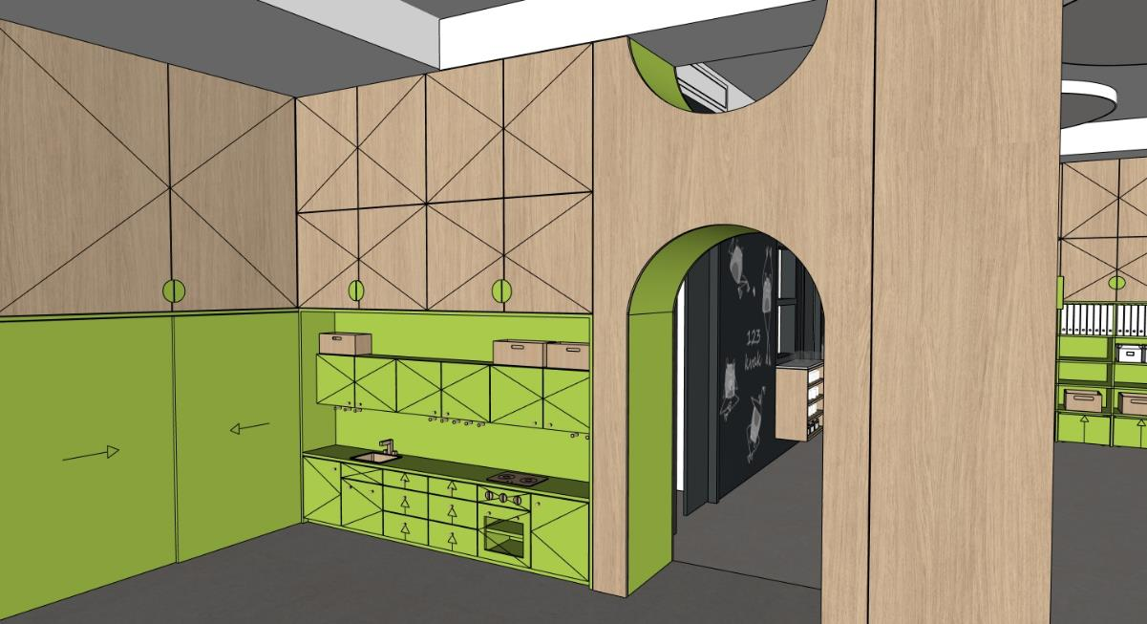 | 1 | 0 | 0
A1-6 | SESTAVA S INTERAKTIVNÍ TABULI A ÚLOŽNÉ PROSTORY MÍSTNOST 1.16 | DOLNÍ ČÁST MATERIÁL: POHLEDOVÉ ČÁSTI - PŘEKLIŽKA S HPL (BARVA ZELENÁ - NUTNO VZORKOVAT), POHLEDOVÁ HRANA PŘEKLIŽKY. NEPOHLEDOVÉ ČÁSTI LDTD + ABS HRANY (BARVA ZELENÁ - NUTNO VZORKOVAT) DO VÝŠKY 1500 MM (URČENO PRO DĚTI) - 8X DOLNÍ OTEVŘENÝ PROSTOR POLIC - PEVNÉ POLICE DO VÝŠKY 1500 MM - 6X HORNÍ OTEVŘENÝ PROSTOR POLIC - PEVNÉ POLICE DO VÝŠKY 1500 MM - STŘEDOVÁ ČÁST S INTERAKTIVNÍ TABULI, PŘEDPŘIPRAVA PRO INSTALACI STOJANU S MOŽNOSTÍ POLOHOVÁNÍ (NUTNO ZKOORDINOVAT S DODÁVATELEM INTERAKTÍVNÍHO VYBAVENÍ) - SOKL 40 MM - 4X POSUVNÉ PANELY BEZ ÚCHYTEK, HORNÍ VODÍCÍ DVOUKOLEJNICE POZNÁMKA: BOČNÍ ČÁSTI SESTAVY, KTERÉ NAVAZUJÍ NA DALŠÍ SESTAVY JSOU ZASLEPENY POZNÁMKA: 1X EL. ZÁSUVKA + 1X EL. DVOJZÁSUVKA V NÁBYTKU V STŘEDOVÉ ČÁSTI SESTAVY POZNÁMKA: INTERAKTIVNÍ TABULE VČETNĚ DRŽÁKU JE SAMOSTATNÁ POLOŽKA DODÁVATELE INTERAKTIVNÍHO VYBAVENÍ - I POZNÁMKA: ROZMĚR INTERAKTIVNÍ TABULE CCA 1250 X 700 MM, POLOHOVATELNÝ DRŽÁK ZABUDOVANÝ V PŘEDSTĚNĚ S MOŽNOSTÍ SNÍŽENÍ, ZVÝŠENÍ A OTOČENÍ TABULE DLE POTŘEBY HORNÍ ČÁST MATERIÁL: POHLEDOVÉ ČÁSTI - DÝHOVANÁ DTD (DUB - NUTNO VZORKOVAT), NEPOHLEDOVE ČÁSTI LDTD + ABS HRANY (BARVA ZELENÁ - NUTNO VZORKOVAT) UZAVŘENÉ ÚLOŽNÉ PROSTORY NAD ÚROVNÍ 1500 MM - 4x OTEVÍRAVÉ DVÍŘKA - 4X POLOHOVATELNÉ POLICE - UZAVŘENÉ SKŘIŇKY ÚCHYTKA (PŮLKRUH) - KORPUS SESTAVY - LDTD (BARVA ZELENÁ - NUTNO VZORKOVAT) | 4650x325x2950 | 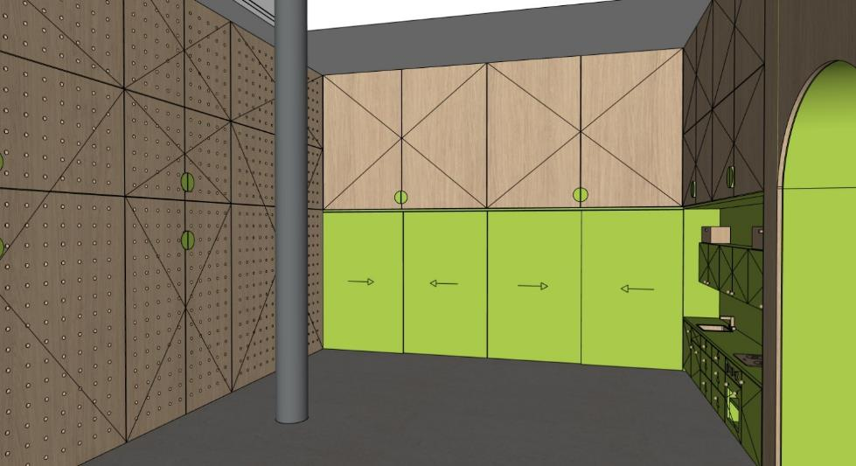 | 1 | 0 | 0
A1-7 | SESTAVA PRO ULOŽENÍ LEHÁTEK A LŮŽKOVIN A ÚLOŽNÉ PROSTORY MÍSTNOST 1.16 | KORPUS MATERIÁL: POHLEDOVÉ ČÁSTI - PŘEKLIŽKA S HPL (BARVA ZELENÁ - NUTNO VZORKOVAT), POHLEDOVÁ HRANA PŘEKLIŽKY, NEPOHLEDOVÉ ČÁSTI LDTD + ABS HRANY (BARVA ZELENÁ - NUTNO VZORKOVAT), DVÍŘKA Z PERFOROVANÉ PŘEKLIŽKY (DUB - NUTNO VZORKOVAT) - 2X PROSTOR PRO ULOŽENÍ LEHÁTEK - CELKEM 25X (13X + 12X) POZNÁMKA: MAX. PŮDORYSNÝ ROZMĚR LEHÁTKA - 1450 x 600 MM POZNÁMKA: 2X VOZÍK NA PLASTOVÉ POSTÝLKY (MOŽNOST PŘESOUVAT MAX.15 PLASTOVÝCH POSTÝLEK S MATRACÍ A LŮŽKOVINAMI) POZNÁMKA: PŘI POUŽITÍ MENŠÍHO ROZMĚRU LEHÁTKA JE MOŽNÉ ROZŠÍŘIT STŘEDOVOU ČÁST SESTAVY S ULOŽNÝMI PROSTORY PRO LŮŽKOVINY - 1X STŘEDOVÁ ČÁST - 25X OTEVŘENÝ PROSTOR PRO LŮŽKOVINY, PEVNÉ POLICE DO VÝŠKY 1500 MM, 2X POLOHOVATELNÉ POLICE NAD ÚROVNÍ 1500 MM, SOKL 40 MM - 8X OTEVÍRAVÉ DVÍŘKA, 6X ÚCHYTKA (PŮLKRUH) - 3X SAMOSTATNÝ KORPUS DVÍŘKA MATERIÁL: POHLEDOVÉ ČÁSTI DVÍŘEK- PERFOROVANÁ PŘEKLIŽKA (DUB - NUTNO VZORKOVAT), NEPOHLEDOVE ČÁSTI LDTD + ABS HRANY (BARVA ZELENÁ - NUTNO VZORKOVAT) - 3X PROSTOR UZAVŘENÉ ÚLOŽNÉ PROSTORY NAD ÚROVNÍ 2150 MM - 6x OTEVÍRAVÉ DVÍŘKA, 6X POLOHOVATELNÉ POLICE, TIP-ON - 3X SAMOSTATNÝ KORPUS POZNÁMKA: PERFOROVANÁ PŘEKLIŽKA - KRUHOVÉ OTVORY R10 MM (DÍRA 20), OSOVÁ VZDÁLENOST 100 MM POZNÁMKA: PLASTOVÁ POSTÝLKA + VOZÍK NA POSTÝLKY JSOU SAMOSTATNÉ POLOŽKY | 4415x750x2950 | 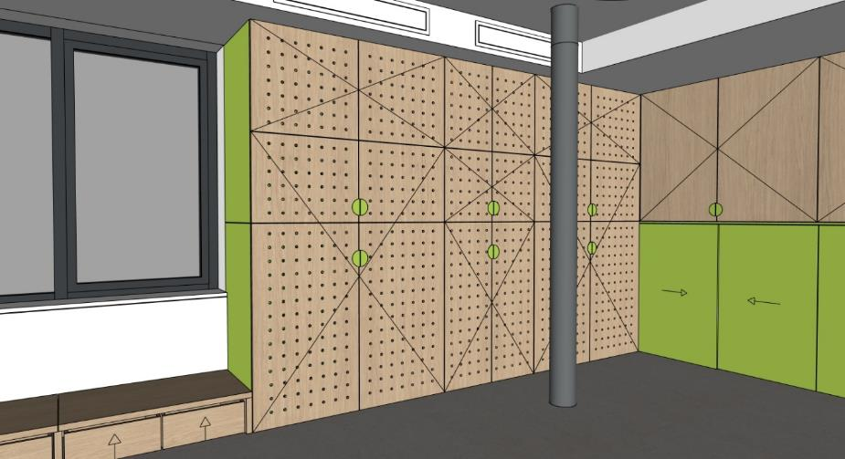 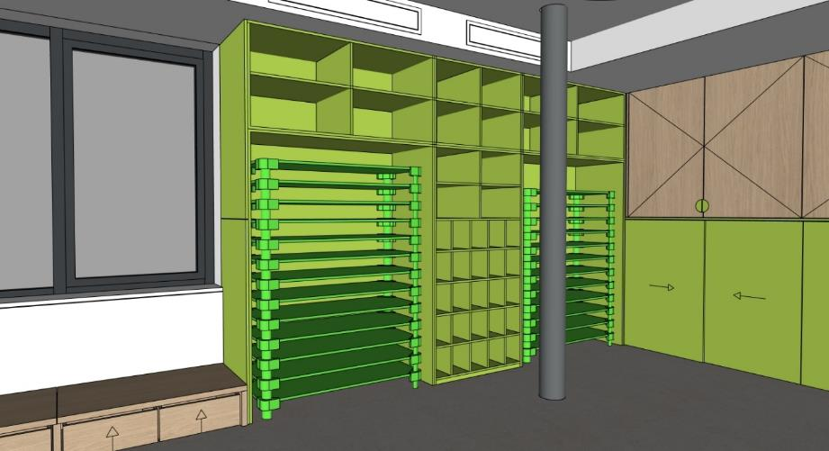 | 1 | 0 | 0
A1-8 | SESTAVA TVARU L PRO SEZENÍ S ÚLOŽNÝMI PROSTORY POD OKNEM, OBKLAD STĚNY MÍSTNOST 1.16 | SESTAVA MATERIÁL: POHLEDOVÉ ČÁSTI - PŘEKLIŽKA (DUB - NUTNO VZORKOVAT), POHLEDOVÁ HRANA PŘEKLIŽKY. - HLOUBKA SESTAVY 750MM A 1000MM S ÚLOŽNÝMI PROSTORY, ROHOVÁ ČÁST BEZ ÚLOŽNÝCH PROSTORŮ S OBKLADEM STĚNY - ČÁST S HLOUBKOU 750 MM - OBKLAD STĚNY - LDTD + ABS HRANA (BARVA BÍLÁ - NUTNO VZORKOVAT), ZAROVNÁNO S PARAPETEM - 4X UŽŠÍ ZÁSUVKY S ÚLOŽNÝMI PROSTORY - ZÁSUVKA BEZ ÚCHYTEK (MEZERA 20 MM OD DESKY PRO SEZENÍ), NÁBYTKOVÁ KOLEČKA (MEZERA ČELA ZÁSUVKY 20-40 MM OD PODLAHY) - 2X ŠIRŠÍ ZÁSUVKY S ÚLOŽNÝMI PROSTORY - ZÁSUVKA BEZ ÚCHYTEK (MEZERA 20 MM OD DESKY PRO SEZENÍ), NÁBYTKOVÁ KOLEČKA (MEZERA ČELA ZÁSUVKY 20-40 MM OD PODLAHY) - ČÁST S HLOUBKOU 1000 MM - 2X UŽŠÍ ZÁSUVKY S ÚLOŽNÝMI PROSTORY - ZÁSUVKA BEZ ÚCHYTEK (MEZERA 20 MM OD DESKY PRO SEZENÍ), NÁBYTKOVÁ KOLEČKA (MEZERA ČELA ZÁSUVKY 20-40 MM OD PODLAHY) - 2X ŠIRŠÍ ZÁSUVKY S ÚLOŽNÝMI PROSTORY - ZÁSUVKA BEZ ÚCHYTEK (MEZERA 20 MM OD DESKY PRO SEZENÍ), NÁBYTKOVÁ KOLEČKA (MEZERA ČELA ZÁSUVKY 20-40 MM OD PODLAHY) POZNÁMKA: ČLENĚNÍ DESKY PRO SEZENÍ DLE ČLENĚNÍ RÁMŮ OKEN, LZE SLUČIT DO DELŠÍCH ČÁSTÍ POZNÁMKA: 2X EL. DVOJZÁSUVKA V OBKLADU STĚNY | 6160x4970x320 obklad 6160x4970x900 | 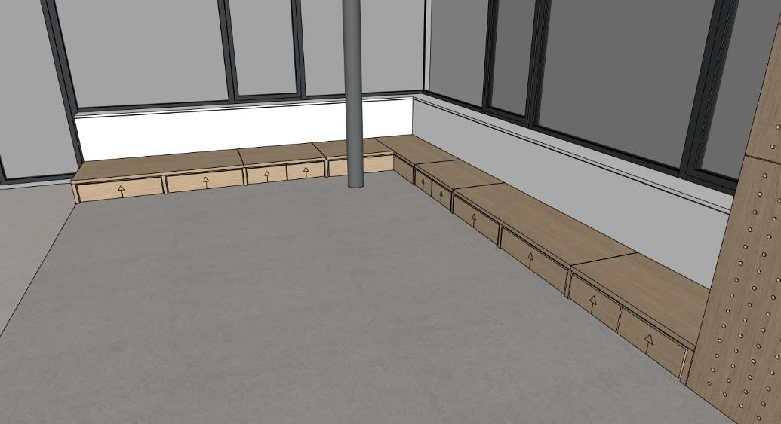 | 1 | 0 | 0
A1-9 | STŮL PRO UČITELKU S ÚLOŽNÝM PROSTOREM (MOBILNÍ) MÍSTNOST 1.16 | STŮL MATERIÁL: POHLEDOVÉ ČÁSTI - PŘEKLIŽKA S HPL (BARVA ZELENÁ - NUTNO VZORKOVAT), POHLEDOVÁ HRANA PŘEKLIŽKY, NEPOHLEDOVÉ ČÁSTI LDTD + ABS HRANY (BARVA ZELENÁ - NUTNO VZORKOVAT) - STŮL PRO UČITELKU S MÍSTEM PRO ŽIDLI - ÚLOŽNÝ PROSTOR - KONTEJNER, 4X ZÁSUVKA S PLYNULÝM DOJEZDEM, LINIOVÝ ZAPUŠTĚNY ÚCHYT V KOMAXITU DLE BARVY NÁBYTKU (NUTNO VZORKOVAT), NÁBYTKOVÁ KOLEČKA (MEZERA ČELA SPODNÍ ZÁSUVKY 20-40 MM OD PODLAHY) POZNÁMKA: PO VYSUNUTÍ KONTEJNERU NA KOLEČKÁCH (SAMOSTATNÝ PRVEK STOLU) VZNIKNE POMOCNÝ PROSTOR PRO SEKUNDARNÍ SEZENÍ - PŘISUNUTÍ TABURETU (RODIČE) | 1000x1000x750 |  | 2 | 0 | 0
A1-10 | OBKLAD STĚNY PERFOROVANÝ DALTONSKÁ TABULE MÍSTNOST 1.16 | OBKLAD STĚNY MATERIÁL: PERFOROVANÁ PŘEKLIŽKA (DUB - NUTNO VZORKOVAT) - PERFOROVANÁ PŘEKLIŽKA - KRUHOVÉ OTVORY R10 MM (DÍRA 20), OSOVÁ VZDÁLENOST 100 MM V ČÁSTI NAD ÚROVNÍ 1500 MM - PERFOROVANÁ PŘEKLIŽKA - KRUHOVÉ OTVORY R10 MM (DÍRA 20), OSOVÁ VZDÁLENOST 50 MM V ČÁSTI DO ÚROVNĚ 1500 MM (DALTONSKÁ TABULE), 25 SLOUPCŮ DĚR = 25 ŽÁKŮ - 1X ÚLOŽNÝ PROSTOR PRO BAREVNÉ DŘEVÉNÉ KOLÍKY (BARVA ZELENÁ - NUTNO VZORKOVAT) POZNÁMKA: DALTONSKÁ TABULE - V HORNÍ ČÁSTI TABULE NÁLEPKY S MENAMI ŽÁKŮ, PO BOCÍCH NÁLEPKY S ÚKOLY, MOŽNOST UMÍSTĚNÍ KOLÍKU PODLE SPLNĚNÉHO ÚKOLU POZNÁMKA: KOORDINOVAT SE STAVBOU POZICI VZT JEDNOTKY V TÉTO ČÁSTI POZNÁMKA: DOPORUČENÍ - KRUHOVÁ NÁLEPKA SE ZNAČKOU ČINNOSTI PO BOKÁCH , PRŮMĚR 50 / 75 MM, PRŮHLEDNÝ/ POLOPRŮHLEDNÝ PODKLAD S LINIOVOU KRESBOU MOTIVU, OBDÉLNIKOVÁ NÁLEPKA V HORNÍ ČÁSTI S MENEM V PODOBNÉM STYLU | 1500x40x2700 |  | 1 | 0 | 0
A1-11 | POLICE MÍSTNOST 1.16 | POLICE MATERIÁL: LDTD + ABS HRANY (BARVA BÍLÁ - NUTNO VZORKOVAT) - MONTÁŽ POLIC SE SKRYTÝM KOTVENÍM | 1850x200x40 |  | 2 | 0 | 0
A1-12 | REGÁLOVÁ SESTAVA TVARU U MÍSTNOST 1.13 | SESTAVA MATERIÁL: LDTD + ABS HRANY (BARVA BÍLÁ - NUTNO VZORKOVAT) - 16X OTEVŘENÝ PROSTOR POLIC V 2x BOČNĆH SESTAVÁCH - PEVNÉ POLICE DO VÝŠKY 1500 MM - 8X OTEVŘENÝ PROSTOR POLIC V 2x BOČNÍCH ČÁSTECH - POLOHOVATELNÉ POLICE NAD VÝŠKOU 1500 MM, 4X POLOHOVATELNÁ POLICE - 4X OTEVŘENÝ PROSTOR POLIC V 1x ČELNÍ ČÁSTI - POLOHOVATELNÉ POLICE NAD VÝŠKOU 1500 MM, 2X POLOHOVATELNÁ POLICE - BOČNÍ ČÁSTI - SOKL 100 MM, ČELNÍ ČÁST BEZ SOKLU | 2500x2100x2150 | 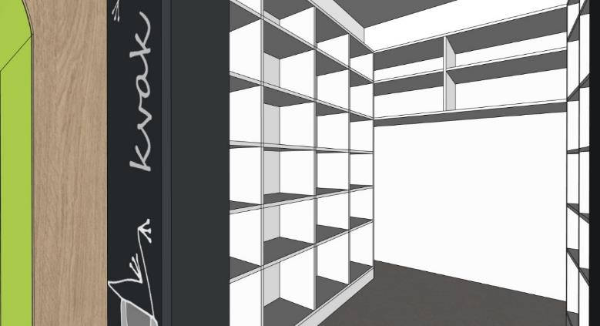 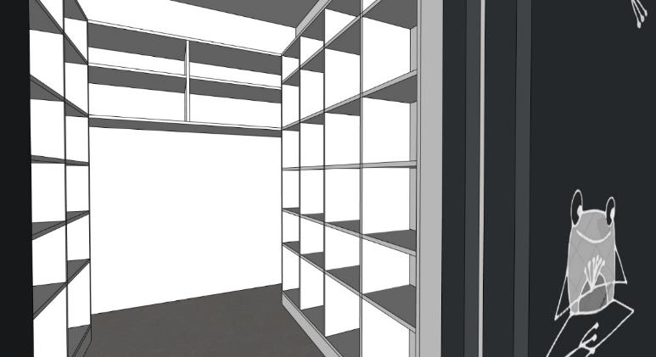 | 1 | 0 | 0
A1-13 | WC MEZISTĚNA MÍSTNOST 1.15 | MEZISTĚNA MATERIÁL: POHLEDOVÉ ČÁSTI - PŘEKLIŽKA S HPL (BARVA ZELENÁ - NUTNO VZORKOVAT), POHLEDOVÁ HRANA PŘEKLIŽKY - ZAOBLENÁ ČÁST R250 MM KONSTRUKCE MATERIÁL: KOVOVÁ KONSTRUKCE, PROFIL 20x20 MM, KOMAXIT (BARVA BÍLÁ - RAL NUTNO VZORKOVAT) - 2X KOVOVÁ NOHA, KOTVENÁ POMOCNĚ DO PODLAHY A DO STĚNY - 1 KOVOVÝ PROFIL U, KOTVENÝ POMOCNĚ DO STĚNY | 600x20x1200 |  | 2 | 0 | 0
A1-14 | PRVEK PRO ZAVĚŠENÍ RUČNÍKŮ DĚTÍ MÍSTNOST 1.15 | 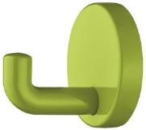 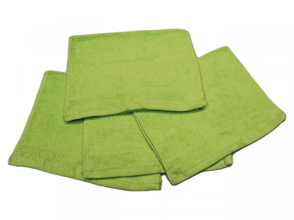 PRVEK MATERIÁL: POHLEDOVÉ ČÁSTI - PŘEKLIŽKA S HPL (BARVA ZELENÁ - NUTNO VZORKOVAT), POHLEDOVÁ HRANA PŘEKLIŽKY, MEZISTĚNY MEZI RUČNÍKY Z PŘEKLIŽKY (DUB - NUTNO VZORKOVAT) - ZAOBLENÁ ČÁST R250 MM KONSTRUKCE MATERIÁL: KOVOVÁ KONSTRUKCE, PROFIL 20x20 MM, KOMAXIT (BARVA BÍLÁ - RAL NUTNO VZORKOVAT) - PROSTOROVÁ RÁMOVÁ KONSTRUKCE - 10X KOVOVÁ NOHA, KOTVENÁ POMOCNĚ DO PODLAHY A DO SLOUPU - 25X HÁČEK - BARVA ZELENÁ, BOČNÍ MONTÁŽ, V KAŽDÉM MEZIPROSTORU, DVĚ ÚROVNĚ HÁČKŮ PRO STŘÍDAVÉ ZAVĚŠENÍ RUČNÍKŮ DĚTÍ - 24X PŘÍČKA PRO ODDĚLENÍ UTĚRÁKŮ Z PŘEKLIŽKY POZNÁMKA: DOPORUČENÍ - KRUHOVÁ NÁLEPKA SE ZNAČKOU NAD KAŽDÝM HÁČKEM, PRŮMĚR 50 MM, PRŮHLEDNÝ/ POLOPRŮHLEDNÝ PODKLAD S LINIOVOU KRESBOU MOTIVU POZNÁMKA: TEXTILNÍ UTĚRÁKY DĚTÍ - NEJSOU ZAHRNUTY DO TÉTO DODÁVKY INTERIÉRU POZNÁMKA: DOPORUČENÍ - 25X RUČNÍKY, 30x50 MM (BARVA ZELENÁ) | 2100x150x1200 | 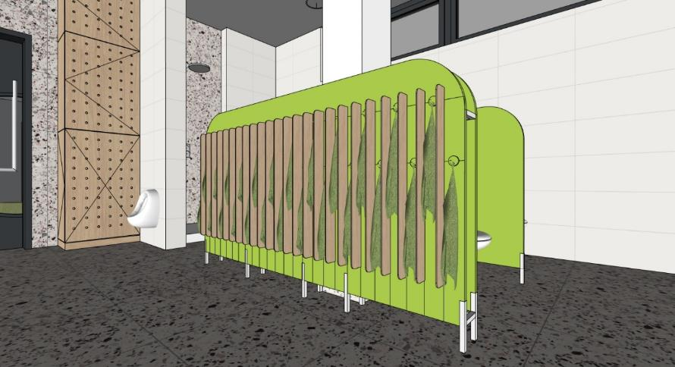 | 1 | 0 | 0
A1-15 | KRYTÍ BOJLERU S ÚLOŽNÝM PROSTOREM MÍSTNOST 1.15 | KRYTÍ BOJLERU MATERIÁL: PERFOROVANÁ PŘEKLIŽKA (DUB - NUTNO VZORKOVAT) - PERFOROVANÁ PŘEKLIŽKA - KRUHOVÉ OTVORY R10 MM (DÍRA 20), OSOVÁ VZDÁLENOST 100 MM V PŘEDNÍ ČÁSTI - KRYTÍ BOJLERU ZAVĚŠENÉHO V ČÁSTI NAD ÚROVNÍ 1200 MM - BOČNÍ ÚLOŽNÝ PROSTOR V ČÁSTI POD ÚROVNÍ 1200 MM, 2X POLOHOVATELNÁ POLICE - OTEVÍRÁNÍ TIP-ON POZNÁMKA: HLOBKU A ŠÍŘKU SESTAVY JE MOŽNÉ PŘISPŮSOBIT DLE TYPU KOTLE POZNÁMKA: HORNÍ ČÁST SESTAVY BEZ ZADNÍ ČÁSTI KORPUSU | 650x400-500x2950 | 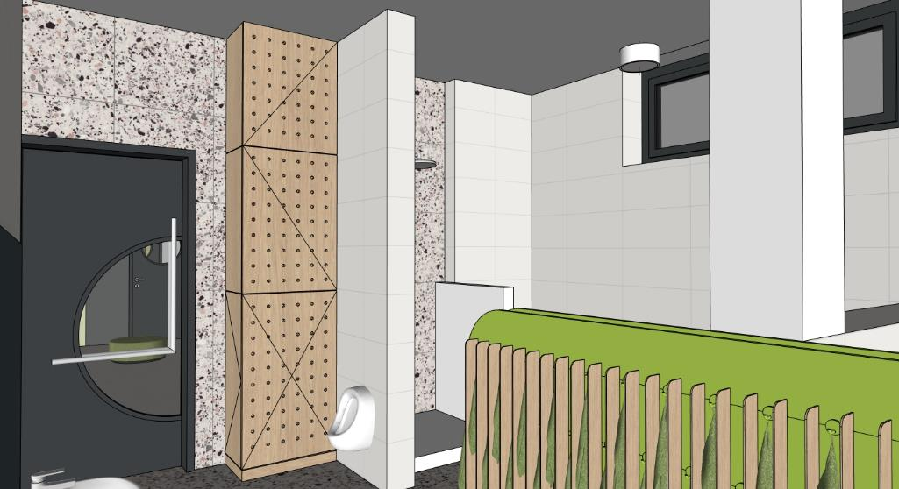 | 1 | 0 | 0
A1-16 | ŠATNÍ SKŘÍŇKY - 6 MODULŮ MÍSTNOST 1.14 | 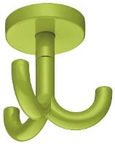 ŠATNÍ SKŘÍŇKY MATERIÁL: POHLEDOVÉ ČÁSTI - PŘEKLIŽKA S HPL (BARVA ZELENÁ - NUTNO VZORKOVAT), POHLEDOVÁ HRANA PŘEKLIŽKY. NEPOHLEDOVÉ ČÁSTI LDTD + ABS HRANY (BARVA ZELENÁ - NUTNO VZORKOVAT) - PROSTOR U PODLAHY VYSOKÝ 150 MM ZAPUŠTĚNÝ O 300 MM PRO ODKLADÁNÍ BOT, LEHKÁ UMYVATELNOST PODLAHY - OTEVŘENÉ PROSTORY PRO ODKLÁDÁNÍ ŘEZUVEK DĚTÍ POD POD SEDACÍ ČÁSTÍ - OTEVŘENÉ PROSTORY S HÁČKY PRO ZAVĚŠENÍ OBLEČENÍ DĚTÍ - OTEVŘENÁ POLICE PRO ULOŽENÍ OBLEČENÍ DĚTÍ - UZAVŔENÁ POLICE PRO ULOŽENÍ OBLEČENÍ DĚTÍ, ODVÍRACÍ DVÍŘKA, OTEVÍRÁNÍ ZA PŘESAH STROPNÍ HÁČEK - BARVA ZELENÁ, HORNÍ MONTÁŽ, OTOČNÝ TROJHÁČEK V KAŽDÉM MODULU POZNÁMKA: DOPORUČENÍ - KRUHOVÁ NÁLEPKA SE ZNAČKOU NA STŘED HORNÍCH DVÍŘEK , PRŮMĚR 50 / 75 MM, PRŮHLEDNÝ/ POLOPRŮHLEDNÝ PODKLAD S LINIOVOU KRESBOU MOTIVU | 2000x600x1500 | 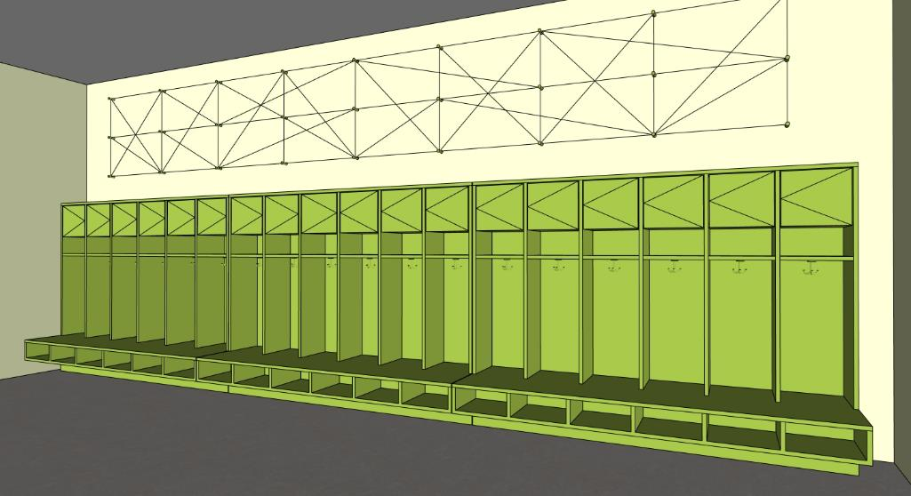 | 3 | 0 | 0
A1-17 | ŠATNÍ SKŘÍŇKY - 7 MODULŮ MÍSTNOST 1.14 | ŠATNÍ SKŘÍŇKY MATERIÁL: POHLEDOVÉ ČÁSTI - PŘEKLIŽKA S HPL (BARVA ZELENÁ - NUTNO VZORKOVAT), POHLEDOVÁ HRANA PŘEKLIŽKY. NEPOHLEDOVÉ ČÁSTI LDTD + ABS HRANY (BARVA ZELENÁ - NUTNO VZORKOVAT) - PROSTOR U PODLAHY VYSOKÝ 150 MM ZAPUŠTĚNÝ O 300 MM PRO ODKLADÁNÍ BOT, LEHKÁ UMYVATELNOST PODLAHY - OTEVŘENÉ PROSTORY PRO ODKLÁDÁNÍ ŘEZUVEK DĚTÍ POD POD SEDACÍ ČÁSTÍ - OTEVŘENÉ PROSTORY S HÁČKY PRO ZAVĚŠENÍ OBLEČENÍ DĚTÍ - OTEVŘENÁ POLICE PRO ULOŽENÍ OBLEČENÍ DĚTÍ - UZAVŔENÁ POLICE PRO ULOŽENÍ OBLEČENÍ DĚTÍ, ODVÍRACÍ DVÍŘKA, OTEVÍRÁNÍ ZA PŘESAH STROPNÍ HÁČEK - BARVA ZELENÁ, HORNÍ MONTÁŽ, OTOČNÝ TROJHÁČEK V KAŽDÉM MODULU POZNÁMKA: DOPORUČENÍ - KRUHOVÁ NÁLEPKA SE ZNAČKOU NA STŘED HORNÍCH DVÍŘEK , PRŮMĚR 50 / 75 MM, PRŮHLEDNÝ/ POLOPRŮHLEDNÝ PODKLAD S LINIOVOU KRESBOU MOTIVU | 2330x600x1500 | 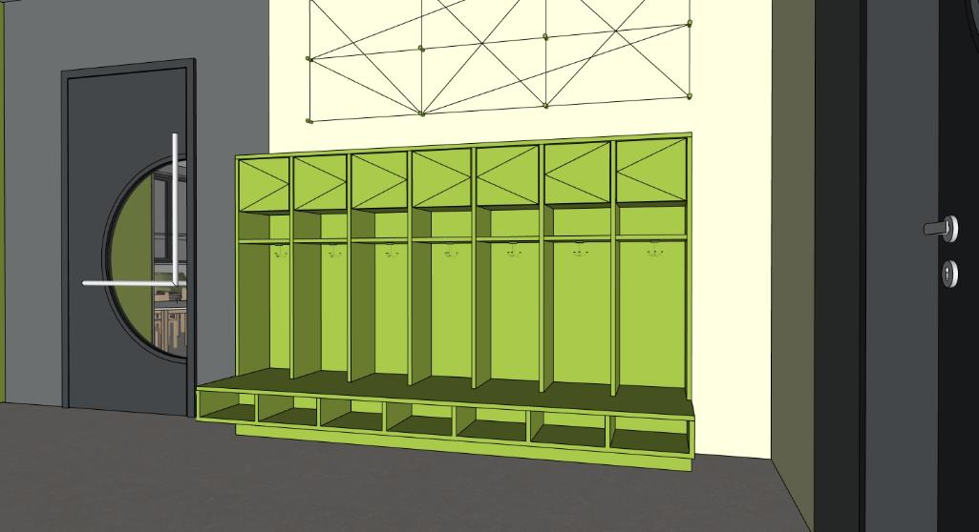 | 1 | 0 | 0
A1-18 | NÁSTĚNKA DLOUHÁ MÍSTNOST 1.14 | NÁSTĚNKA MATERIÁL: DŘEVĚNÉ KOLÍKY (BARVA ZELENÁ - NUTNO VZORKOVAT) NÁSTĚNNÉ HÁČKY - KOLÍKY 27x - MONTÁŽ KOLÍKŮ SE SKRYTÝM KOTVENÍM SAMOSTATNĚ POZNÁMKA: KOLÍKY BUDOU DRŽET LANKO NAMOTANÉ RŮZNYM ZPŮSOBEM DLE POTŘEBY VYTVOŘENÍ NÁSTĚNKY PRO UKÁZKY PRACÍ ŽÁKŮ | 5320x700x50 | 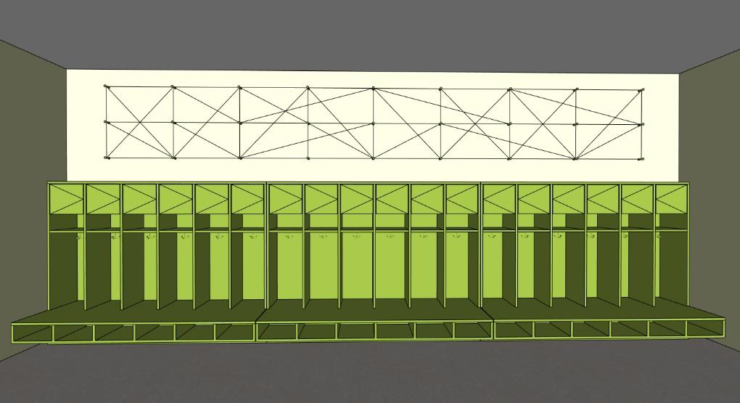 | 1 | 0 | 0
A1-19 | NÁSTĚNKA KRÁTKÁ MÍSTNOST 1.14 | NÁSTĚNKA MATERIÁL: DŘEVĚNÉ KOLÍKY (BARVA ZELENÁ - NUTNO VZORKOVAT) NÁSTĚNNÉ HÁČKY - KOLÍKY 12x - MONTÁŽ KOLÍKŮ SE SKRYTÝM KOTVENÍM SAMOSTATNĚ POZNÁMKA: KOLÍKY BUDOU DRŽET LANKO NAMOTANÉ RŮZNYM ZPŮSOBEM DLE POTŘEBY VYTVOŘENÍ NÁSTĚNKY PRO UKÁZKY PRACÍ ŽÁKŮ | 1975x700x50 | 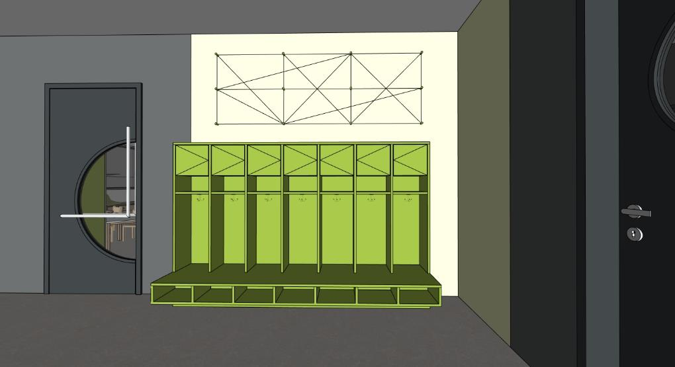 | 1 | 0 | 0
A1-20 | OBKLAD STĚNY - KRYTÍ ROZVADĚČE MÍSTNOST 1.14 | OBKLAD STĚNY MATERIÁL: PLECH - KOMAXIT (BARVA ZELENÁ - NUTNO VZORKOVAT), - REVIZNÍ DVÍŘKA V OBKLADU PRO ROZVADĚČ PODLAHOVÉHO TOPENÍ V ČÁSTI DO 1500 MM POZNÁMKA: MOŽNOST VYUŽITÍ OBKLADU JAKO INFORMAČNÍ NÁSTĚNKA | 1600x2650x40 | 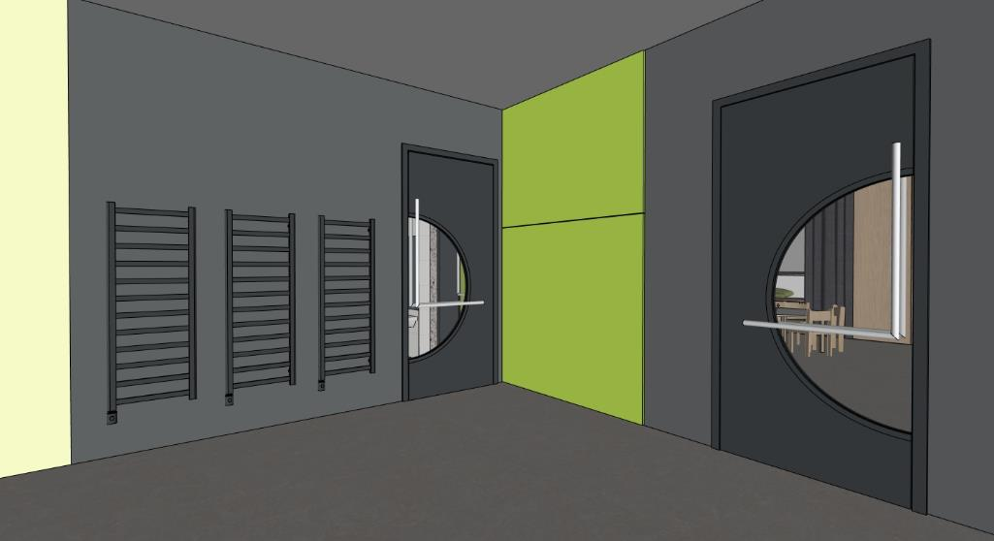 | 1 | 0 | 0

OZN. | NÁZEV PRVKU | POPIS PRVKU (materiál/ poznámka) | ROZMĚRY (mm) | 3D SCHÉMA | POČET | CENA KČ/ KS (BEZ DPH) | CENA CELKEM KČ (BEZ DPH)
A2 | ŽLUTÁ TŘÍDA - 02 (1.NP) |  |  | ATYPICKÝ NÁBYTEK
A2-1 | SESTAVA U VSTUPŮ DO TŘÍDY 2X ÚLOŽNÉ PROSTORY 2X PRŮCHOD MÍSTNOST 1.09 | DOLNÍ ČÁST MATERIÁL: PŘEKLIŽKA S HPL (BARVA ŽLUTÁ - NUTNO VZORKOVAT), POHLEDOVÁ HRANA PŘEKLIŽKY OTEVŘENÉ ÚLOŽNÉ PROSTORY + ZÁSUVKY DO VÝŠKY 1500 MM (URČENO PRO DĚTI) - 3X + 4X ZÁSUVKA S ÚLOŽNÝMI PROSTORY - ZÁSUVKY BEZ ÚCHYTEK (MEZERA 20 MM OD POLIC), NÁBYTKOVÁ KOLEČKA (MEZERA ČELA ZÁSUVKY 20-40 MM OD PODLAHY) - 12X + 16X OTEVŘENÝ PROSTOR POLIC - PEVNÉ POLICE DO VÝŠKY 1500 MM (HORNÍ OTEVŘENÝ PROSTOR POLIC URČEN PRO ŠANONY) HORNÍ ČÁST MATERIÁL: POHLEDOVÉ ČÁSTI - DÝHOVANÁ DTD (DUB - NUTNO VZORKOVAT), NEPOHLEDOVE ČÁSTI LDTD + ABS HRANY (BARVA ŽLUTÁ - NUTNO VZORKOVAT) UZAVŘENÉ ÚLOŽNÉ PROSTORY NAD ÚROVNÍ 1500 MM - 6x + 8X OTEVÍRAVÉ DVÍŘKA - 6X - 8X POLOHOVATELNÉ POLICE - SPODNÍ UZAVŘENÉ SKŘIŇKY ÚCHYTKA (PŮLKRUH), HORNÍ UZAVŘENÉ SKŘÍŇKY TIP-ON - KORPUS SESTAVY - LDTD (BARVA ŽLUTÁ - NUTNO VZORKOVAT), DVĚ KORPUSY NAD SEBOU V KAŽDÉ ČÁSTI OBLOUK MATERIÁL: DÝHOVANÁ DTD + PŘEKLIŽKA S HPL - 2X PRŮCHOD V SESTAVĚ DLE VELIKOSTI DVEŘÍ SE ZAOBLENOU HORNÍ ČÁSTI - R500 MM POZNÁMKA: 2X EL. DVOJZÁSUVKA OSAZENÁ V OSE BOČNÍ STRANY SESTAVY V MÍSTĚ PRŮCHODŮ POZNÁMKA: KOORDINOVAT SE STAVBOU POZICI VZT JEDNOTKY V TÉTO ČÁSTI | 6400x500x2950 | 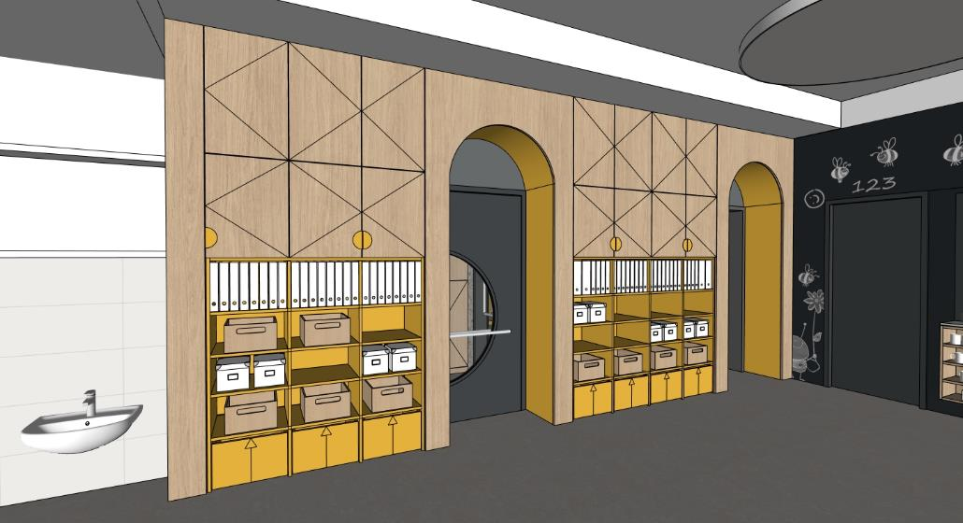 | 1 | 0 | 0
A2-2 | SKŘIŇKA PRO ÚLOŽENÍ HRNÍČKŮ POD VÝDEJNÝM OKNEM MÍSTNOST 1.09 | SKŘÍŇKA MATERIÁL: PŘEKLIŽKA - KORPUS A 3X PEVNÁ POLICE POZNÁMKA: HORNÍ PLOCHA V NEREZU - DODÁVKA GASTRO POZNÁMKA: ROZMĚR SKŘIŇKY PŘIZPŮSOBIT, ZAROVNAT S HORNÍ PLOCHOU V NEREZU | 800x200x700 | 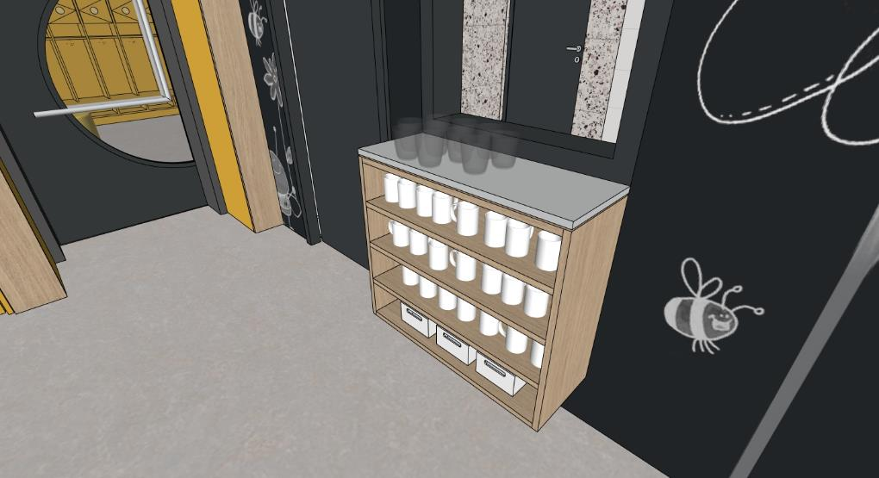 | 1 | 0 | 0
A2-3 | OBKLAD STĚNY - POPISOVÝ A MAGNETICKÝ MÍSTNOST 1.09 | OBKLAD STĚNY MATERIÁL: DTD S MAGNETICKOU POPISOVOU HPL (BARVA ČERNÁ/ ANTHRACIT - NUTNO VZORKOVAT) | 5230x40x2950 | 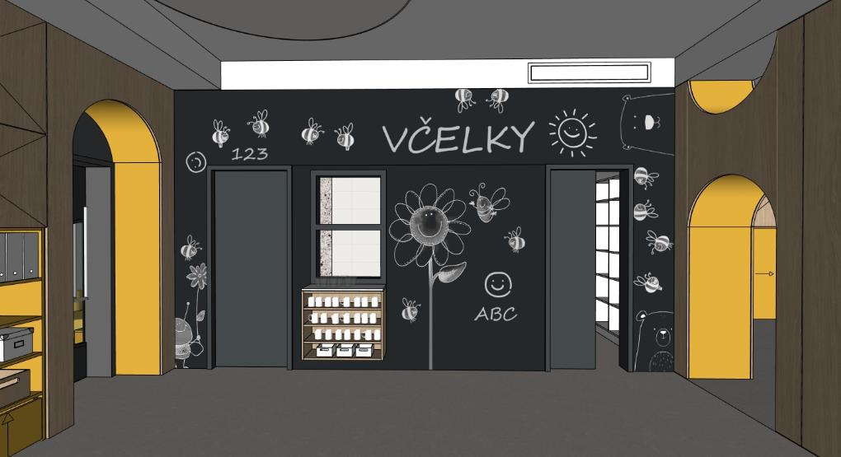 | 1 | 0 | 0
A2-4 | SESTAVA V PROSTORU 1X KNIHOVNA A ÚLOŽ. PROSTORY 1X PRŮCHOD MÍSTNOST 1.09 | DOLNÍ ČÁST MATERIÁL: PŘEKLIŽKA S HPL (BARVA ŽLUTÁ - NUTNO VZORKOVAT), POHLEDOVÁ HRANA PŘEKLIŽKY OTEVŘENÉ ÚLOŽNÉ PROSTORY (KNIHOVNA) SE SPODNÍM UZAVŘENÝM ÚLOŽNÝM PROSTOREM DO VÝŠKY 1500 MM (URČENO PRO DĚTI) - 1X ÚLOŽNÝI PROSTOR, OTEVÍRAVÉ DVÍŘKA, TIP-ON, SOKL 40 MM - 3X OTEVŘENÝ PROSTOR POLIC - PEVNÉ POLICE DO VÝŠKY 1500 MM POZNÁMKA: HLOUBKA KNIHOVNY 300 MM HORNÍ ČÁST MATERIÁL: POHLEDOVÉ ČÁSTI - DÝHOVANÁ DTD (DUB - NUTNO VZORKOVAT), NEPOHLEDOVE ČÁSTI LDTD + ABS HRANY (BARVA ŽLUTÁ - NUTNO VZORKOVAT) UZAVŘENÉ ÚLOŽNÉ PROSTORY NAD ÚROVNÍ 1500 MM - 2x OTEVÍRAVÉ DVÍŘKA - 2X POLOHOVATELNÉ POLICE - SPODNÍ UZAVŘENÉ SKŘIŇKY ÚCHYTKA, HORNÍ UZAVŘENÉ SKŘÍŇKY TIP-ON - KORPUS SESTAVY - LDTD (BARVA ŽLUTÁ - NUTNO VZORKOVAT), DVĚ KORPUSY NAD SEBOU OBLOUK MATERIÁL: DÝHOVANÁ DTD + PŘEKLIŽKA S HPL - 1X PRŮCHOD V SESTAVĚ SE ZAOBLENOU HORNÍ ČÁSTI - R500 MM, VÝŠKA ROVNÉ ČÁSTI 1500 MM - 1X PŮLKRUHOVÝ OTVOR U STROPU - R500 MM KRYCÍ PANEL MATERIÁL: LDTD + ABS HRANY (BARVA BÍLÁ - NUTNO VZORKOVAT) -1X HORNÍ KRYCÍ PANEL | 2100x650x3250 |  | 1 | 0 | 0
A2-5 | SESTAVA S KUCHYŇKOU 4X ÚLOŽNÉ PROSTORY MÍSTNOST 1.09 | DOLNÍ ČÁST MATERIÁL: POHLEDOVÉ ČÁSTI - PŘEKLIŽKA S HPL (BARVA ŽLUTÁ - NUTNO VZORKOVAT), POHLEDOVÁ HRANA PŘEKLIŽKY. NEPOHLEDOVÉ ČÁSTI LDTD + ABS HRANY (BARVA ŽLUTÁ - NUTNO VZORKOVAT) KUCHYŇKA DO VÝŠKY 1500 MM (URČENO PRO DĚTI) - 6X DOLNÍ UZAVŘENÉ PROSTORY - 2X ÚLOŽNÝ PROSTOR S PEVNOU POLICÍ (OTEVÍRACÍ DVÍŘKA), 1X TROUBA S PEVNOU POLICÍ (OTEVÍRACÍ DVÍŘKA), 1X KOŠ (OTEVÍRACÍ DVÍŘKA), 6X ZÁSUVKA S PLYNULÝM DOJEZDEM, 12X ÚCHYTKA (DŘEVĚNÁ NOPKA) - 6X HORNÍ UZAVŘENÉ PROSTORY, OTEVÍRAVÉ DVÍŘKA, 6X ÚCHYTKA (DŘĚVÉNÁ NOPKA) POZNÁMKA: - 1X VARNÍ DESKA Z PŘEKLIŽKY - VYFRÉZOVANÁ DVOUPLOTÝNKA + 2X TLAČÍTKO - 3X OTOČNNÝ KNOFLÍK OVLÁDANÍ TROUBY NA PEVNÉ ČELNÍ STRANĚ - 1X DŘEZ Z PŘEKLIŽKY + BATERIE S OVLÁDANÍM Z DŘEVA - 3X+5X+3X HÁČKY Z DŘEVA NA ZADNÍ STĚNĚ KUCHYŇKY - KORPUS SESTAVY - LDTD + ABS HRANY(BARVA ŽLUTÁ) HORNÍ ČÁST MATERIÁL: POHLEDOVÉ ČÁSTI - DÝHOVANÁ DTD (DUB - NUTNO VZORKOVAT), NEPOHLEDOVE ČÁSTI LDTD + ABS HRANY (BARVA ŽLUTÁ - NUTNO VZORKOVAT) UZAVŘENÉ ÚLOŽNÉ PROSTORY NAD ÚROVNÍ 1500 MM - 8x OTEVÍRAVÉ DVÍŘKA - 4X POLOHOVATELNÉ POLICE - SPODNÍ UZAVŘENÉ SKŘIŇKY ÚCHYTKA (PŮLKRUH), HORNÍ UZAVŘENÉ SKŘÍŇKY TIP-ON - KORPUS SESTAVY - LDTD (BARVA ŽLUTÁ), DVĚ KORPUSY NAD SEBOU KRYCÍ PANEL MATERIÁL: LDTD + ABS HRANY (BARVA BÍLÁ - NUTNO VZORKOVAT) -1X HORNÍ KRYCÍ PANEL, MOŽNO SLUČIT S PANELEM POLOŽKY A1-4 | 2325x325x2350 | 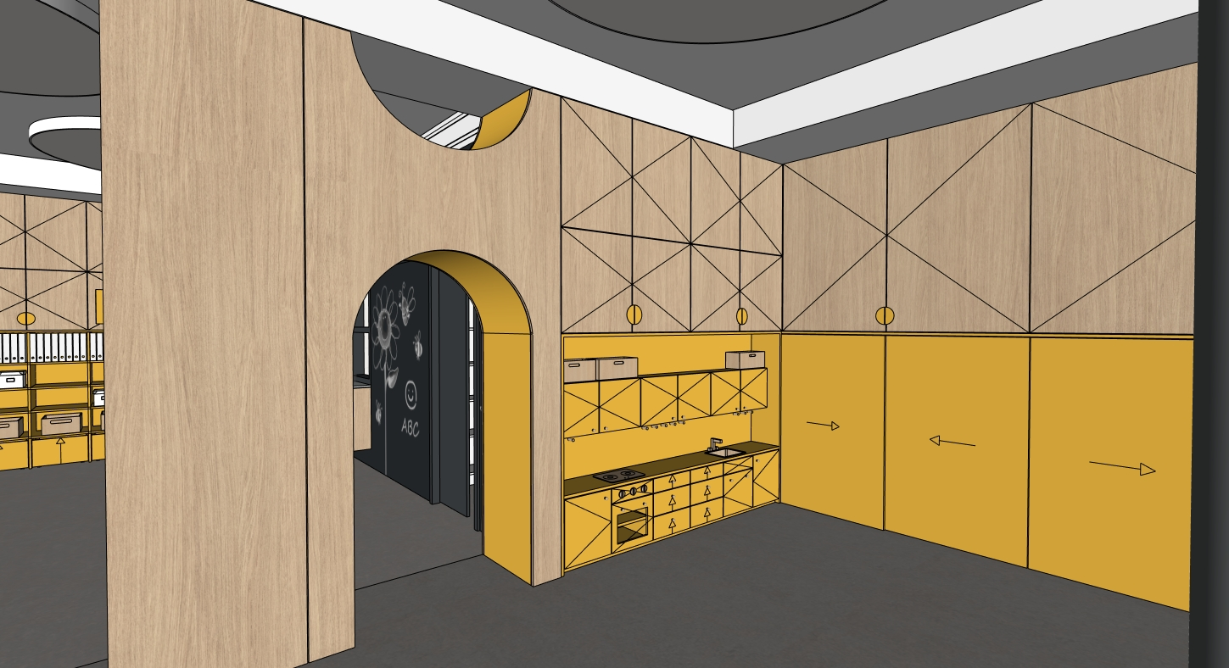 | 1 | 0 | 0
A2-6 | SESTAVA S INTERAKTIVNÍ TABULI A ÚLOŽNÉ PROSTORY MÍSTNOST 1.09 | DOLNÍ ČÁST MATERIÁL: POHLEDOVÉ ČÁSTI - PŘEKLIŽKA S HPL (BARVA ŽLUTÁ - NUTNO VZORKOVAT), POHLEDOVÁ HRANA PŘEKLIŽKY, NEPOHLEDOVÉ ČÁSTI LDTD + ABS HRANY (BARVA ZELENÁ - NUTNO VZORKOVAT) DO VÝŠKY 1500 MM (URČENO PRO DĚTI) - 8X DOLNÍ OTEVŘENÝ PROSTOR POLIC - PEVNÉ POLICE DO VÝŠKY 1500 MM - 6X HORNÍ OTEVŘENÝ PROSTOR POLIC - PEVNÉ POLICE DO VÝŠKY 1500 MM - STŘEDOVÁ ČÁST S INTERAKTIVNÍ TABULI, PŘEDPŘIPRAVA PRO INSTALACI STOJANU S MOŽNOSTÍ POLOHOVÁNÍ (NUTNO ZKOORDINOVAT S DODÁVATELEM INTERAKTÍVNÍHO VYBAVENÍ) - SOKL 40 MM - 4X POSUVNÉ PANELY BEZ ÚCHYTEK, HORNÍ VODÍCÍ DVOUKOLEJNICE POZNÁMKA: BOČNÍ ČÁSTI SESTAVY, KTERÉ NAVAZUJÍ NA DALŠÍ SESTAVY JSOU ZASLEPENY POZNÁMKA: 1X EL. ZÁSUVKA + 1X EL. DVOJZÁSUVKA V NÁBYTKU V STŘEDOVÉ ČÁSTI SESTAVY POZNÁMKA: INTERAKTIVNÍ TABULE VČETNĚ DRŽÁKU JE SAMOSTATNÁ POLOŽKA DODÁVATELE INTERAKTIVNÍHO VYBAVENÍ - I POZNÁMKA: ROZMĚR INTERAKTIVNÍ TABULE CCA 1250 X 700 MM, POLOHOVATELNÝ DRŽÁK ZABUDOVANÝ V PŘEDSTĚNĚ S MOŽNOSTÍ SNÍŽENÍ, ZVÝŠENÍ A OTOČENÍ TABULE DLE POTŘEBY HORNÍ ČÁST MATERIÁL: POHLEDOVÉ ČÁSTI - DÝHOVANÁ DTD (DUB - NUTNO VZORKOVAT), NEPOHLEDOVE ČÁSTI LDTD + ABS HRANY (BARVA ŽLUTÁ - NUTNO VZORKOVAT) UZAVŘENÉ ÚLOŽNÉ PROSTORY NAD ÚROVNÍ 1500 MM - 4x OTEVÍRAVÉ DVÍŘKA - 4X POLOHOVATELNÉ POLICE - UZAVŘENÉ SKŘIŇKY ÚCHYTKA (PŮLKRUH) - KORPUS SESTAVY - LDTD (BARVA ŽLUTÁ - NUTNO VZORKOVAT) | 4650x325x2950 |  | 1 | 0 | 0
A2-7 | SESTAVA PRO ULOŽENÍ LEHÁTEK A LŮŽKOVIN A ÚLOŽNÉ PROSTORY MÍSTNOST 1.09 | KORPUS MATERIÁL: POHLEDOVÉ ČÁSTI - PŘEKLIŽKA S HPL (BARVA ŽLUTÁ - NUTNO VZORKOVAT), POHLEDOVÁ HRANA PŘEKLIŽKY. NEPOHLEDOVÉ ČÁSTI LDTD + ABS HRANY (BARVA ŽLUTÁ - NUTNO VZORKOVAT), DVÍŘKA Z PERFOROVANÉ PŘEKLIŽKY (DUB - NUTNO VZORKOVAT) - 2X PROSTOR PRO ULOŽENÍ LEHÁTEK - CELKEM 25X (13X + 12X) POZNÁMKA: MAX. PŮDORYSNÝ ROZMĚR LEHÁTKA - 1450 x 600 MM POZNÁMKA: 2X VOZÍK NA PLASTOVÉ POSTÝLKY (MOŽNOST PŘESOUVAT MAX.15 PLASTOVÝCH POSTÝLEK S MATRACÍ A LŮŽKOVINAMI) POZNÁMKA: PŘI POUŽITÍ MENŠÍHO ROZMĚRU LEHÁTKA JE MOŽNÉ ROZŠÍŘIT STŘEDOVOU ČÁST SESTAVY S ULOŽNÝMI PROSTORY PRO LŮŽKOVINY - 1X STŘEDOVÁ ČÁST - 25X OTEVŘENÝ PROSTOR PRO LŮŽKOVINY, PEVNÉ POLICE DO VÝŠKY 1500 MM, 2X POLOHOVATELNÉ POLICE NAD ÚROVNÍ 1500 MM, SOKL 40 MM - 8X OTEVÍRAVÉ DVÍŘKA, 6X ÚCHYTKA (PŮLKRUH) - 3X SAMOSTATNÝ KORPUS DVÍŘKA MATERIÁL: POHLEDOVÉ ČÁSTI DVÍŘEK- PERFOROVANÁ PŘEKLIŽKA (DUB - NUTNO VZORKOVAT), NEPOHLEDOVE ČÁSTI LDTD + ABS HRANY (BARVA ŽLUTÁ - NUTNO VZORKOVAT) - 3X PROSTOR UZAVŘENÉ ÚLOŽNÉ PROSTORY NAD ÚROVNÍ 2150 MM - 6x OTEVÍRAVÉ DVÍŘKA, 6X POLOHOVATELNÉ POLICE, TIP-ON - 3X SAMOSTATNÝ KORPUS POZNÁMKA: PERFOROVANÁ PŘEKLIŽKA - KRUHOVÉ OTVORY R10 MM (DÍRA 20), OSOVÁ VZDÁLENOST 100 MM POZNÁMKA: PLASTOVÁ POSTÝLKA + VOZÍK NA POSTÝLKY JSOU SAMOSTATNÉ POLOŽKY | 4415x750x2950 |  | 1 | 0 | 0
A2-8 | SESTAVA TVARU L PRO SEZENÍ S ÚLOŽNÝMI PROSTORY POD OKNEM, OBKLAD STĚNY MÍSTNOST 1.09 | SESTAVA MATERIÁL: POHLEDOVÉ ČÁSTI - PŘEKLIŽKA (DUB - NUTNO VZORKOVAT), POHLEDOVÁ HRANA PŘEKLIŽKY. - HLOUBKA SESTAVY 750MM A 1000MM S ÚLOŽNÝMI PROSTORY, ROHOVÁ ČÁST BEZ ÚLOŽNÝCH PROSTORŮ S OBKLADEM STĚNY - ČÁST S HLOUBKOU 750 MM - OBKLAD STĚNY - LDTD + ABS HRANA (BARVA BÍLÁ - NUTNO VZORKOVAT), ZAROVNÁNO S PARAPETEM - 4X UŽŠÍ ZÁSUVKY S ÚLOŽNÝMI PROSTORY - ZÁSUVKA BEZ ÚCHYTEK (MEZERA 20 MM OD DESKY PRO SEZENÍ), NÁBYTKOVÁ KOLEČKA (MEZERA ČELA ZÁSUVKY 20-40 MM OD PODLAHY) - 2X ŠIRŠÍ ZÁSUVKY S ÚLOŽNÝMI PROSTORY - ZÁSUVKA BEZ ÚCHYTEK (MEZERA 20 MM OD DESKY PRO SEZENÍ), NÁBYTKOVÁ KOLEČKA (MEZERA ČELA ZÁSUVKY 20-40 MM OD PODLAHY) - ČÁST S HLOUBKOU 1000 MM - 2X UŽŠÍ ZÁSUVKY S ÚLOŽNÝMI PROSTORY - ZÁSUVKA BEZ ÚCHYTEK (MEZERA 20 MM OD DESKY PRO SEZENÍ), NÁBYTKOVÁ KOLEČKA (MEZERA ČELA ZÁSUVKY 20-40 MM OD PODLAHY) - 2X ŠIRŠÍ ZÁSUVKY S ÚLOŽNÝMI PROSTORY - ZÁSUVKA BEZ ÚCHYTEK (MEZERA 20 MM OD DESKY PRO SEZENÍ), NÁBYTKOVÁ KOLEČKA (MEZERA ČELA ZÁSUVKY 20-40 MM OD PODLAHY) POZNÁMKA: ČLENĚNÍ DESKY PRO SEZENÍ DLE ČLENĚNÍ RÁMŮ OKEN, LZE SLUČIT DO DELŠÍCH ČÁSTÍ POZNÁMKA: 2X EL. DVOJZÁSUVKA V OBKLADU STĚNY | 6160x4970x320 obklad 6160x4970x900 | 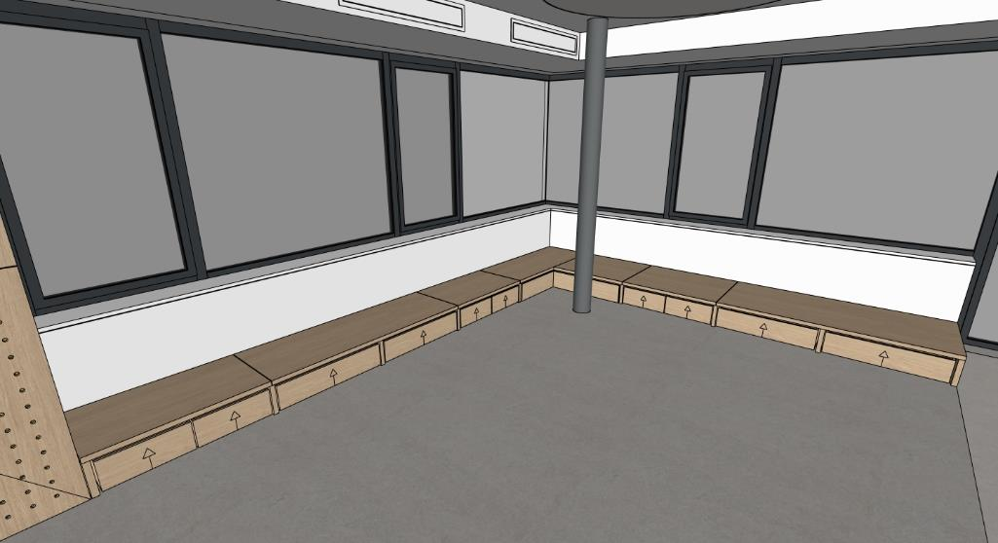 | 1 | 0 | 0
A2-9 | STŮL PRO UČITELKU S ÚLOŽNÝM PROSTOREM (MOBILNÍ) MÍSTNOST 1.09 | STŮL MATERIÁL: POHLEDOVÉ ČÁSTI - PŘEKLIŽKA S HPL (BARVA ŽLUTÁ - NUTNO VZORKOVAT), POHLEDOVÁ HRANA PŘEKLIŽKY. NEPOHLEDOVÉ ČÁSTI LDTD + ABS HRANY (BARVA ŽLUTÁ - NUTNO VZORKOVAT) - STŮL PRO UČITELKU S MÍSTEM PRO ŽIDLI - ÚLOŽNÝ PROSTOR - KONTEJNER, 4X ZÁSUVKA S PLYNULÝM DOJEZDEM, LINIOVÝ ZAPUŠTĚNY ÚCHYT V KOMAXITU DLE BARVY NÁBYTKU (NUTNO VZORKOVAT), NÁBYTKOVÁ KOLEČKA (MEZERA ČELA SPODNÍ ZÁSUVKY 20-40 MM OD PODLAHY) POZNÁMKA: PO VYSUNUTÍ KONTEJNERU NA KOLEČKÁCH (SAMOSTATNÝ PRVEK STOLU) VZNIKNE POMOCNÝ PROSTOR PRO SEKUNDARNÍ SEZENÍ - PŘISUNUTÍ TABURETU (RODIČE) | 1000x1000x750 |  | 2 | 0 | 0
A2-10 | OBKLAD STĚNY PERFOROVANÝ DALTONSKÁ TABULE MÍSTNOST 1.09 | OBKLAD STĚNY MATERIÁL: PERFOROVANÁ PŘEKLIŽKA (DUB - NUTNO VZORKOVAT) - PERFOROVANÁ PŘEKLIŽKA - KRUHOVÉ OTVORY R10 MM (DÍRA 20), OSOVÁ VZDÁLENOST 100 MM V ČÁSTI NAD ÚROVNÍ 1500 MM - PERFOROVANÁ PŘEKLIŽKA - KRUHOVÉ OTVORY R10 MM (DÍRA 20), OSOVÁ VZDÁLENOST 50 MM V ČÁSTI DO ÚROVNĚ 1500 MM (DALTONSKÁ TABULE), 25 SLOUPCŮ DĚR = 25 ŽÁKŮ - 1X ÚLOŽNÝ PROSTOR PRO BAREVNÉ DŘEVÉNÉ KOLÍKY (BARVA ŽLUTÁ - NUTNO VZORKOVAT) POZNÁMKA: DALTONSKÁ TABULE - V HORNÍ ČÁSTI TABULE NÁLEPKY S MENAMI ŽÁKŮ, PO BOCÍCH NÁLEPKY S ÚKOLY. MOŽNOST UMÍSTĚNÍ KOLÍKU PODLE SPLNĚNÉHO ÚKOLU POZNÁMKA: KOORDINOVAT SE STAVBOU POZICI VZT JEDNOTKY V TÉTO ČÁSTI POZNÁMKA: DOPORUČENÍ - KRUHOVÁ NÁLEPKA SE ZNAČKOU ČINNOSTI PO BOKÁCH , PRŮMĚR 50 / 75 MM, PRŮHLEDNÝ/ POLOPRŮHLEDNÝ PODKLAD S LINIOVOU KRESBOU MOTIVU, OBDÉLNIKOVÁ NÁLEPKA V HORNÍ ČÁSTI S MENEM V PODOBNÉM STYLU | 1500x40x2700 | 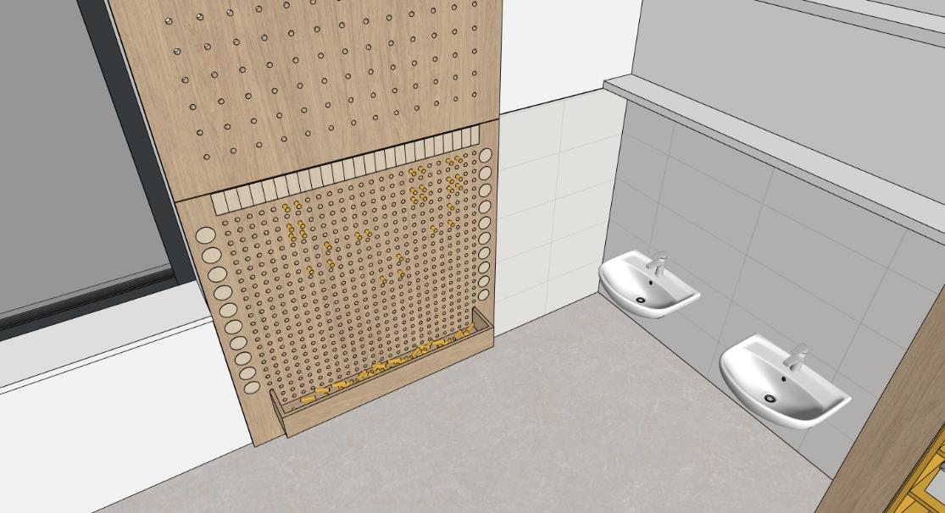 | 1 | 0 | 0
A2-11 | POLICE MÍSTNOST 1.09 | POLICE MATERIÁL: LDTD + ABS HRANY (BARVA BÍLÁ - NUTNO VZORKOVAT) - MONTÁŽ POLIC SE SKRYTÝM KOTVENÍM | 1850x200x40 |  | 1 | 0 | 0
A2-12 | REGÁLOVÁ SESTAVA TVARU U MÍSTNOST 1.10 | SESTAVA MATERIÁL: LDTD + ABS HRANY (BARVA BÍLÁ - NUTNO VZORKOVAT) - 16X OTEVŘENÝ PROSTOR POLIC V 2x BOČNĆH SESTAVÁCH - PEVNÉ POLICE DO VÝŠKY 1500 MM - 8X OTEVŘENÝ PROSTOR POLIC V 2x BOČNÍCH ČÁSTECH - POLOHOVATELNÉ POLICE NAD VÝŠKOU 1500 MM, 4X POLOHOVATELNÁ POLICE - 4X OTEVŘENÝ PROSTOR POLIC V 1x ČELNÍ ČÁSTI - POLOHOVATELNÉ POLICE NAD VÝŠKOU 1500 MM, 2X POLOHOVATELNÁ POLICE - BOČNÍ ČÁSTI - SOKL 100 MM, ČELNÍ ČÁST BEZ SOKLU | 2500x2100x2150 | 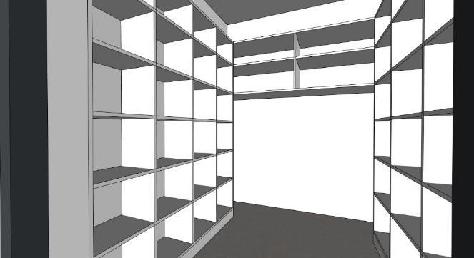 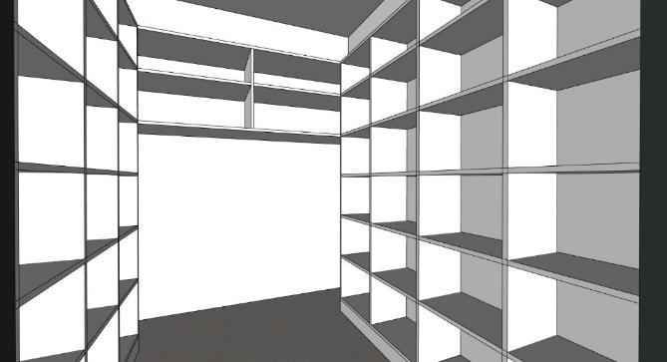 | 1 | 0 | 0
A2-13 | WC MEZISTĚNA MÍSTNOST 1.07 | MEZISTĚNA MATERIÁL: POHLEDOVÉ ČÁSTI - PŘEKLIŽKA S HPL (BARVA ŽLUTÁ - NUTNO VZORKOVAT), POHLEDOVÁ HRANA PŘEKLIŽKY - ZAOBLENÁ ČÁST R250 MM KONSTRUKCE MATERIÁL: KOVOVÁ KONSTRUKCE, PROFIL 20x20 MM, KOMAXIT (BARVA BÍLÁ - RAL NUTNO VZORKOVAT) - 2X KOVOVÁ NOHA, KOTVENÁ POMOCNĚ DO PODLAHY A DO STĚNY - 1 KOVOVÝ PROFIL U, KOTVENÝ POMOCNĚ DO STĚNY | 600x20x1200 |  | 2 | 0 | 0
A2-14 | PRVEK PRO ZAVĚŠENÍ RUČNÍKŮ DĚTÍ MÍSTNOST 1.07 | 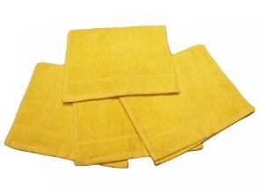 PRVEK MATERIÁL: POHLEDOVÉ ČÁSTI - PŘEKLIŽKA S HPL (BARVA ŽLUTÁ - NUTNO VZORKOVAT), POHLEDOVÁ HRANA PŘEKLIŽKY, MEZISTĚNY MEZI RUČNÍKY Z PŘEKLIŽKY (DUB - NUTNO VZORKOVAT) - ZAOBLENÁ ČÁST R250 MM KONSTRUKCE MATERIÁL: KOVOVÁ KONSTRUKCE, PROFIL 20x20 MM, KOMAXIT (BARVA BÍLÁ - RAL NUTNO VZORKOVAT) - PROSTOROVÁ RÁMOVÁ KONSTRUKCE - 10X KOVOVÁ NOHA, KOTVENÁ POMOCNĚ DO PODLAHY A DO SLOUPU - 25X HÁČEK - BARVA ŽLUTÁ, BOČNÍ MONTÁŽ, V KAŽDÉM MEZIPROSTORU, DVĚ ÚROVNĚ HÁČKŮ PRO STŘÍDAVÉ ZAVĚŠENÍ RUČNÍKŮ DĚTÍ - 24X PŘÍČKA PRO ODDĚLENÍ UTĚRÁKŮ Z PŘEKLIŽKY POZNÁMKA: DOPORUČENÍ - KRUHOVÁ NÁLEPKA SE ZNAČKOU NAD KAŽDÝM HÁČKEM, PRŮMĚR 50 MM, PRŮHLEDNÝ/ POLOPRŮHLEDNÝ PODKLAD S LINIOVOU KRESBOU MOTIVU POZNÁMKA: TEXTILNÍ UTĚRÁKY DĚTÍ - NEJSOU ZAHRNUTY DO TÉTO DODÁVKY INTERIÉRU POZNÁMKA: DOPORUČENÍ - 25X RUČNÍKY, 30x50 MM (BARVA ŽLUTÁ) | 2100x150x1200 | 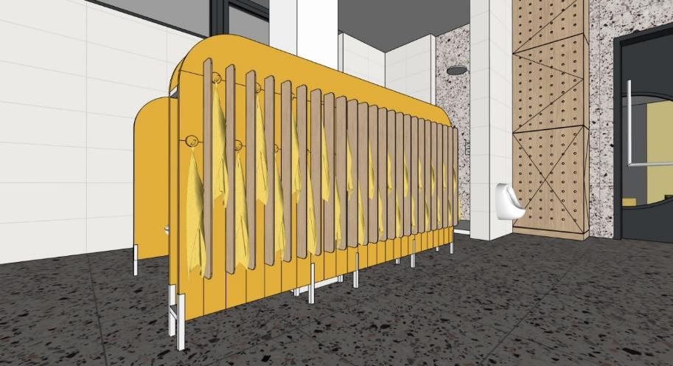 | 1 | 0 | 0
A2-15 | KRYTÍ BOJLERU S ÚLOŽNÝM PROSTOREM MÍSTNOST 1.07 | KRYTÍ BOJLERU MATERIÁL: PERFOROVANÁ PŘEKLIŽKA (DUB - NUTNO VZORKOVAT) - PERFOROVANÁ PŘEKLIŽKA - KRUHOVÉ OTVORY R10 MM (DÍRA 20), OSOVÁ VZDÁLENOST 100 MM V PŘEDNÍ ČÁSTI - KRYTÍ BOJLERU ZAVĚŠENÉHO V ČÁSTI NAD ÚROVNÍ 1200 MM - BOČNÍ ÚLOŽNÝ PROSTOR V ČÁSTI POD ÚROVNÍ 1200 MM, 2X POLOHOVATELNÁ POLICE - OTEVÍRÁNÍ TIP-ON POZNÁMKA: HLOBKU A ŠÍŘKU SESTAVY JE MOŽNÉ PŘISPŮSOBIT DLE TYPU KOTLE POZNÁMKA: HORNÍ ČÁST SESTAVY BEZ ZADNÍ ČÁSTI KORPUSU | 650x400-500x2950 | 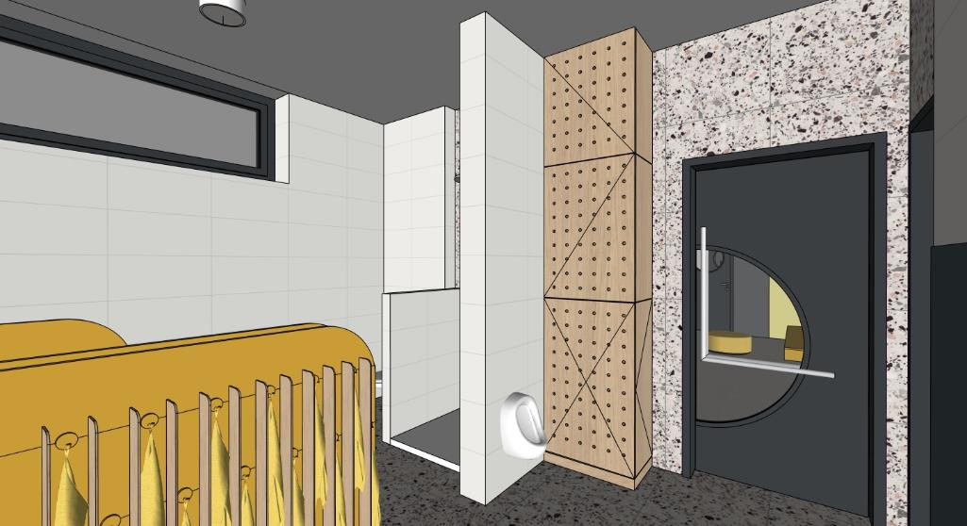 | 1 | 0 | 0
A2-16 | ŠATNÍ SKŘÍŇKY - 6 MODULŮ MÍSTNOST 1.08 | ŠATNÍ SKŘÍŇKY MATERIÁL: POHLEDOVÉ ČÁSTI - PŘEKLIŽKA S HPL (BARVA ŽLUTÁ - NUTNO VZORKOVAT), POHLEDOVÁ HRANA PŘEKLIŽKY. NEPOHLEDOVÉ ČÁSTI LDTD + ABS HRANY (BARVA ŽLUTÁ - NUTNO VZORKOVAT) - PROSTOR U PODLAHY VYSOKÝ 150 MM ZAPUŠTĚNÝ O 300 MM PRO ODKLADÁNÍ BOT, LEHKÁ UMYVATELNOST PODLAHY - OTEVŘENÉ PROSTORY PRO ODKLÁDÁNÍ ŘEZUVEK DĚTÍ POD POD SEDACÍ ČÁSTÍ - OTEVŘENÉ PROSTORY S HÁČKY PRO ZAVĚŠENÍ OBLEČENÍ DĚTÍ - OTEVŘENÁ POLICE PRO ULOŽENÍ OBLEČENÍ DĚTÍ - UZAVŔENÁ POLICE PRO ULOŽENÍ OBLEČENÍ DĚTÍ, ODVÍRACÍ DVÍŘKA, OTEVÍRÁNÍ ZA PŘESAH STROPNÍ HÁČEK - BARVA ŽLUTÁ, HORNÍ MONTÁŽ, OTOČNÝ TROJHÁČEK V KAŽDÉM MODULU POZNÁMKA: DOPORUČENÍ - KRUHOVÁ NÁLEPKA SE ZNAČKOU NA STŘED HORNÍCH DVÍŘEK , PRŮMĚR 50 / 75 MM, PRŮHLEDNÝ/ POLOPRŮHLEDNÝ PODKLAD S LINIOVOU KRESBOU MOTIVU | 2000x600x1500 | 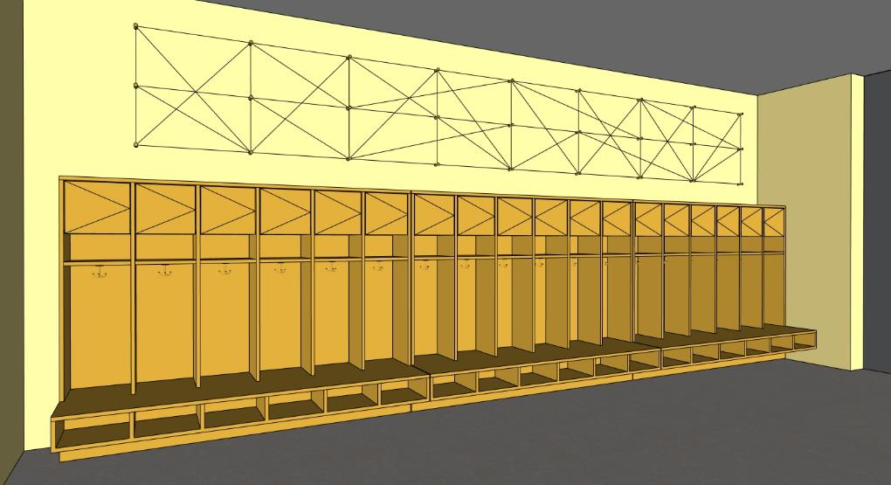 | 3 | 0 | 0
A2-17 | ŠATNÍ SKŘÍŇKY - 7 MODULŮ MÍSTNOST 1.08 | ŠATNÍ SKŘÍŇKY MATERIÁL: POHLEDOVÉ ČÁSTI - PŘEKLIŽKA S HPL (BARVA ŽLUTÁ - NUTNO VZORKOVAT), POHLEDOVÁ HRANA PŘEKLIŽKY. NEPOHLEDOVÉ ČÁSTI LDTD + ABS HRANY (BARVA ŽLUTÁ - NUTNO VZORKOVAT) - PROSTOR U PODLAHY VYSOKÝ 150 MM ZAPUŠTĚNÝ O 300 MM PRO ODKLADÁNÍ BOT, LEHKÁ UMYVATELNOST PODLAHY - OTEVŘENÉ PROSTORY PRO ODKLÁDÁNÍ ŘEZUVEK DĚTÍ POD POD SEDACÍ ČÁSTÍ - OTEVŘENÉ PROSTORY S HÁČKY PRO ZAVĚŠENÍ OBLEČENÍ DĚTÍ - OTEVŘENÁ POLICE PRO ULOŽENÍ OBLEČENÍ DĚTÍ - UZAVŔENÁ POLICE PRO ULOŽENÍ OBLEČENÍ DĚTÍ, ODVÍRACÍ DVÍŘKA, OTEVÍRÁNÍ ZA PŘESAH STROPNÍ HÁČEK - BARVA ŽLUTÁ, HORNÍ MONTÁŽ, OTOČNÝ TROJHÁČEK V KAŽDÉM MODULU POZNÁMKA: DOPORUČENÍ - KRUHOVÁ NÁLEPKA SE ZNAČKOU NA STŘED HORNÍCH DVÍŘEK , PRŮMĚR 50 / 75 MM, PRŮHLEDNÝ/ POLOPRŮHLEDNÝ PODKLAD S LINIOVOU KRESBOU MOTIVU | 2330x600x1500 | 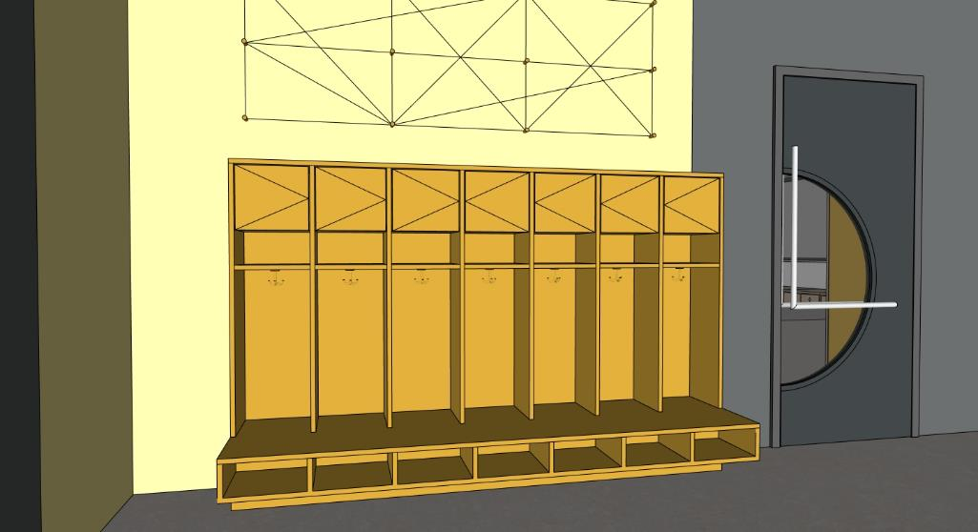 | 1 | 0 | 0
A2-18 | NÁSTĚNKA DLOUHÁ MÍSTNOST 1.08 | NÁSTĚNKA MATERIÁL: DŘEVĚNÉ KOLÍKY (BARVA ŽLUTÁ - NUTNO VZORKOVAT) NÁSTĚNNÉ HÁČKY - KOLÍKY 27x - MONTÁŽ KOLÍKŮ SE SKRYTÝM KOTVENÍM SAMOSTATNĚ POZNÁMKA: KOLÍKY BUDOU DRŽET LANKO NAMOTANÉ RŮZNYM ZPŮSOBEM DLE POTŘEBY VYTVOŘENÍ NÁSTĚNKY PRO UKÁZKY PRACÍ ŽÁKŮ | 5320x700x50 | 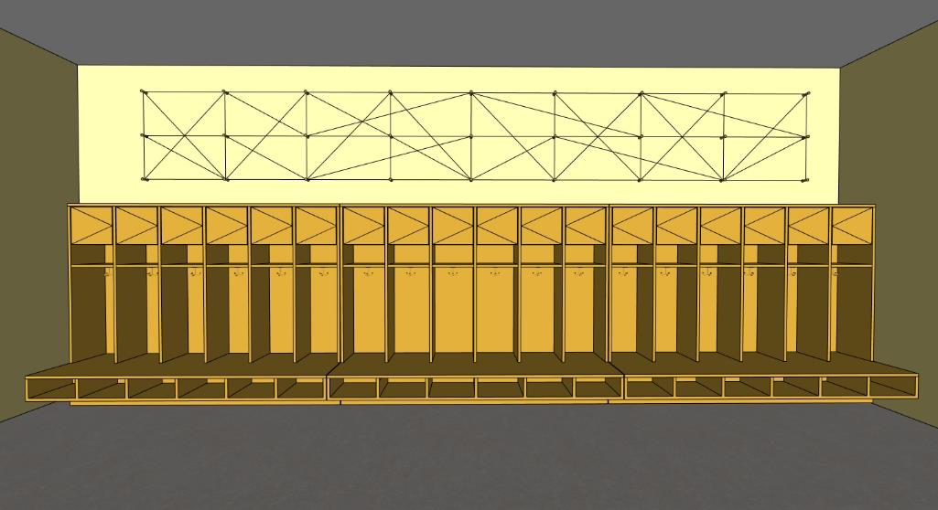 | 1 | 0 | 0
A2-19 | NÁSTĚNKA KRÁTKÁ MÍSTNOST 1.08 | NÁSTĚNKA MATERIÁL: DŘEVĚNÉ KOLÍKY (BARVA ŽLUTÁ - NUTNO VZORKOVAT) NÁSTĚNNÉ HÁČKY - KOLÍKY 12x - MONTÁŽ KOLÍKŮ SE SKRYTÝM KOTVENÍM SAMOSTATNĚ POZNÁMKA: KOLÍKY BUDOU DRŽET LANKO NAMOTANÉ RŮZNYM ZPŮSOBEM DLE POTŘEBY VYTVOŘENÍ NÁSTĚNKY PRO UKÁZKY PRACÍ ŽÁKŮ | 1975x700x50 | 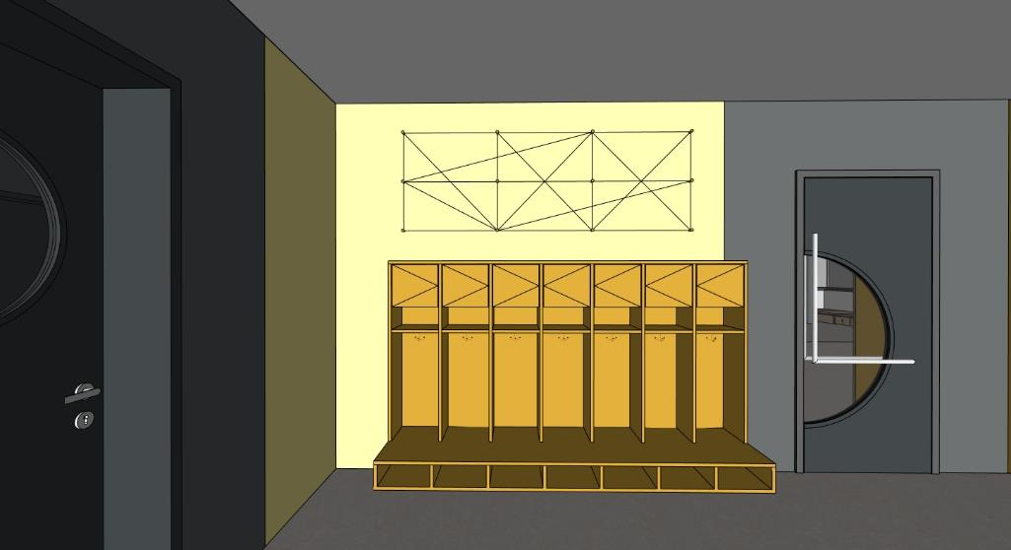 | 1 | 0 | 0
A2-20 | OBKLAD STĚNY - KRYTÍ ROZVADĚČE MÍSTNOST 1.08 | OBKLAD STĚNY MATERIÁL: PLECH - KOMAXIT (BARVA ŽLUTÁ - NUTNO VZORKOVAT), - REVIZNÍ DVÍŘKA V OBKLADU PRO ROZVADĚČ PODLAHOVÉHO TOPENÍ V ČÁSTI DO 1500 MM POZNÁMKA: MOŽNOST VYUŽITÍ OBKLADU JAKO INFORMAČNÍ NÁSTĚNKA | 1600x2650x40 | 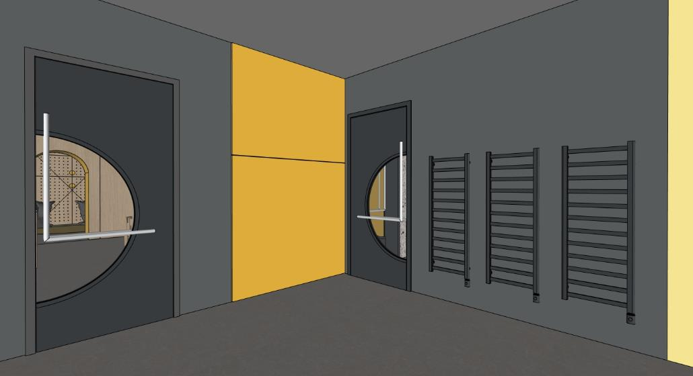 | 1 | 0 | 0

AP1 | PRACOVNA PEDAGOGŮ (1.NP) |  |  | ATYPICKÝ NÁBYTEK
OZN. | NÁZEV PRVKU | POPIS PRVKU (materiál/ poznámka) | ROZMĚRY (mm) | 3D SCHÉMA | POČET | CENA KČ/ KS (BEZ DPH) | CENA CELKEM KČ (BEZ DPH)
AP1-1 | KUCHYŇSKÁ SESTAVA MÍSTNOST 1.06 | SVĚTLÁ ČÁST MATERIÁL: LDTD + ABS HRANY (BARVA BÍLÁ - NUTNO VZORKOVAT) - SESTAVA TVARU L VČETŇE KORPUSŮ SESTAVA TVARU L: -3X SKŘÍŇKA (NAD PRACOVNÍ DESKOU), OTEVÍRAVÉ DVÍŘKA, OTEVÍRAVÉ PŘES PŘESAH, LEVÝ MODUL URČEN PRO MIKROVLNKU (ELEKTRO ZÁSUVKA ) + 3X POLOHOVATELNÁ POLICE, HLOUBKA 350 MM -1X LED PÁSEK PRO NASVÍCENÍ PRACOVNÍ DESKY -3X SKŘÍŇKA (HORNÍ SESTAVA), OTEVÍRAVÉ DVÍŘKA, TIP-ON + 3X POLOHOVATELNÁ POLICE, HLOUBKA 350 MM - POLICOVÁ SKŘÍŇ V PRAVÉ ČÁSTI SESTAVY, 2X OTEVÍRAVÉ DVÍŘKA, LÍNIOVÉ ÚCHYTKY TVARU L, KOMAXIT (BARVA BÍLÁ -NUTNO VZORKOVAT), 5X POLOHOVATELNÁ POLICE, HLOUBKA 450 MM - 1X HORNÍ SKŘIŇKA NAD POLICOVOU SKŘÍNÍ, 2X OTEVÍRAVÉ DVÍŘ, 2X LINIOVÉ UCHYTKY TVARU L, KOMAXIT (BARVA BÍLÁ - NUTNO VZORKOVAT), HLOUBKA 450 MM - SOKL 100 MM - HORNÍ KRYCÍ PANEL 100 MM TMAVÁ ČÁST MATERIÁL: LDTD + ABS HRANY (BARVA TMAVĚ ŠEDÁ/ ANTHRACIT - NUTNO VZORKOVAT) VČETNÉ KORPUSŮ KOMPAKTNÍ PRACOVNÍ DESKA (ČERNÉ JÁDRO) -1X LEDNICE (ZABUDOVANÁ) POD PRACOVNÍ DESKU V LEVÉM MODULU - SAMOSTATNÁ POLOŽKA E1 -1X JEDNODUCHÝ NEREZOVÝ DŘEZ BEZ OKAPU + NEREZOVÁ KUCHŇKÁ BATERIE V STŘEDNÍM MODULU, VÝSUV PRO KOŠ, V STŘEDNÍM MODULU ELEKTRICKÁ ZÁSUVKA PRO ZAPOJENÍ LEDNICE A DALŠÍ PROSTUPY V KORPUSU PRO NAPAJENÍ VODY A KANALIZACE K DŘEZU A BATERII -2X VYŠŠÍ ZÁSUVKA S PLYNULÝM DOJEZDEM (HORNÍ ZÁSUVKA SE SKRYTOU ZÁSUVKOU) - LINIOVÝ ZAPUŠTĚNY ÚCHYT V KOMAXITU DLE BARVY NÁBYTKU (NUTNO VZORKOVAT) - SOKL 100 MM POZNÁMKA: OSTATNÍ ELEKTRICKÉ ZÁSUVKY V KERAMICKÉM OBKLADU S OSOU ZÁSUVKY 300 MM OD ÚROVNĚ PRACOVNÍ DESKY POZNÁMKA: MIKROVLNKA, KÁVOVAR, RYCHLOVARNÍ KONVICE - NEJSOU ZAHRNUTY DO TÉTO DODÁVKY INTERIÉRU | 2800x600x2950 | 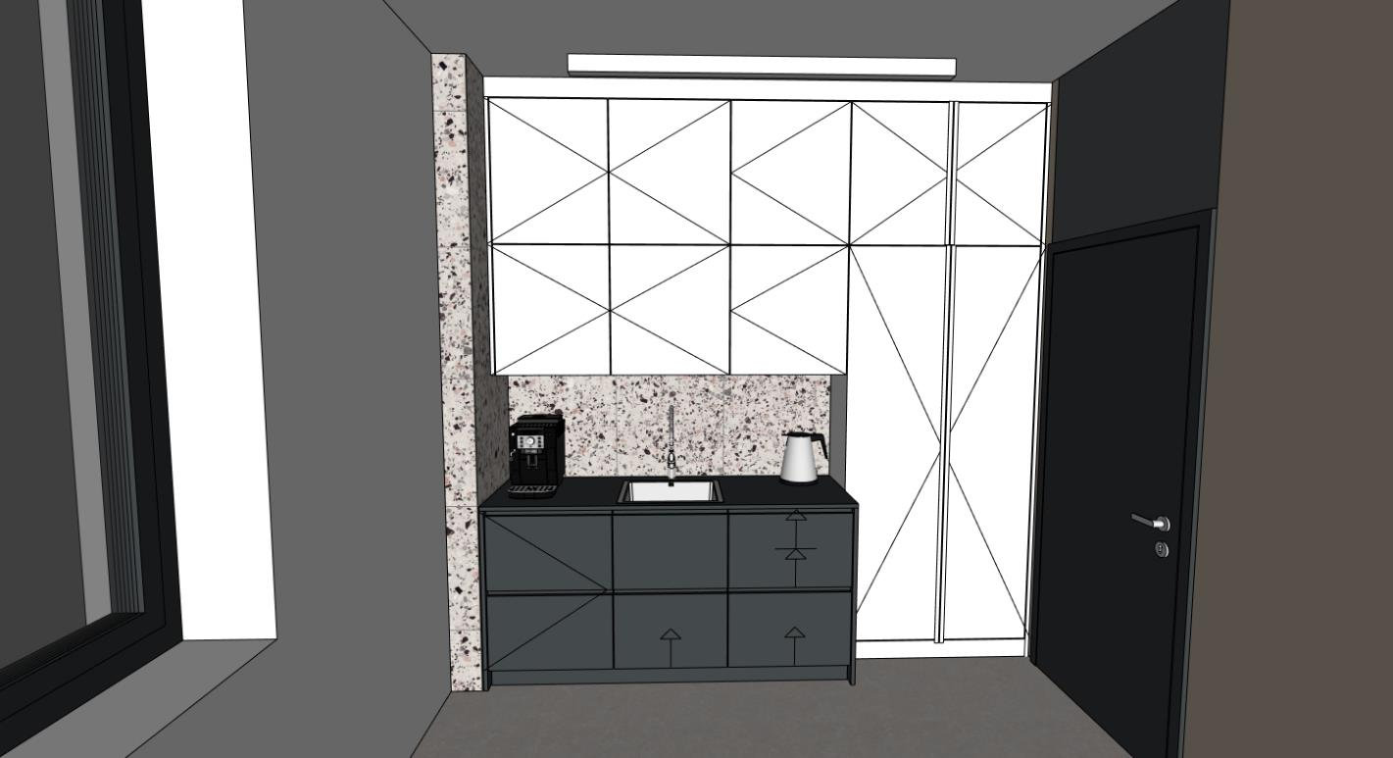 | 1 | 0 | 0
AP1-2 | ÚLOŽNÉ PROSTORY, ŠATNÍ SKŘÍŇ MÍSTNOST 1.06 | DOLNÍ ČÁST MATERIÁL: LDTD + ABS HRANY (BARVA BÍLÁ - NUTNO VZORKOVAT) DOLNÍ SESTAVA: - 6X MODUL, OTEVÍRAVÉ DVÍŘKA, LINIOVÁ ÚCHYTKA TVARU L, KOMAXIT (BARVA BÍLÁ - NUTNO VZORKOVAT) - 6X HORNÍ PEVNÁ POLICE, 6X ŠATNÍ TYČ - 12X DOLNÍ POLOHOVATELNÉ POLICE - 4X POLOHOVATELNÁ POLICE V 2 BOČNÍCH MODULECH (ÚLOŽNÝ PROSTOR/ ŠATNÍ SKŘÍŇ) - 6X UZAMYKÁNÍ MODULU - SOKL 100 MM HORNÍ ČÁST MATERIÁL: - 6X MODUL, OTEVÍRAVÉ DVÍŘKA, LINIOVÁ ÚCHYTKA TVARU L, KOMAXIT (BARVA BÍLÁ - NUTNO VZORKOVAT) - 3X POLOHOVATELNÁ POLICE - HORNÍ KRYCÍ PANEL 100 MM - BOČNÍ PEVNÉ ČELO V LEVÉ ČÁSTI, NAVAZUJE SESTAVA AP1-3 POZNÁMKA: 4X ŠATNÍ SKŘÍŇ PRO 4 UČITELKY + 2X ÚLOŽNÝ PROSTOR/ ŠATNÍ ŠKŘÍŇ PRO 2 ASISTENTKY | 2950x600x2950 | 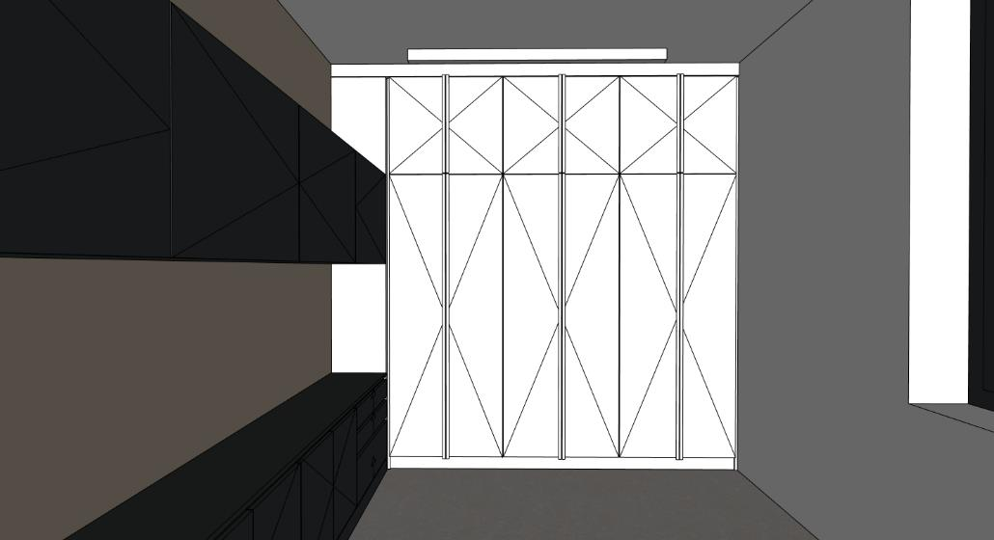 | 1 | 0 | 0
AP1-3 | ÚLOŽNÉ PROSTORY - SPODNÍ A HORNÍ SKŘÍŇKY + STŮL MÍSTNOST 1.06 | DOLNÍ ÚLOŽNÉ PROSTORY MATERIÁL: LDTD + ABS HRANY (BARVA TMAVĚ ŠEDÁ/ ANTHRACIT - NUTNO VZORKOVAT) VČETNÉ KORPUSŮ DOLNÍ SESTAVA -2X MODUL S 3X ZÁSUVKA S PLYNULÝM DOJEZDEM -2X MODUL S 2X OTEVÍRAVÉ DVÍŘKA, 1X POLOHOVATELNÁ POLICE V KAŽDÉM MODULU - LINIOVÝ ZAPUŠTĚNY ÚCHYT V KOMAXITU DLE BARVY NÁBYTKU (NUTNO VZORKOVAT) - SOKL 100 MM - 6X + 6X ELEKTRICKÁ ZÁSUVKA V 2 STŘEDNÍCH MODULECH - PROSTUP V KORPUSU SKŘÍŇKY HORNÍ ÚLOŽNÉ PROSTORY MATERIÁL: - 4X SKŘÍŇKA, 4X OTEVÍRAVÉ DVÍŘKA, OTEVÍRÁNÍ ZA PŘESAH, 4X POLOHOVATELNÁ POLICE STŮL MATERIÁL: MATERIÁL: DESKA Z PŘEKLIŽKY, PŘIZNANÁ HRANA PŘEKLIŽKY, KOVOVÁ KONSTRUKCE STOLU, KOMAXIT (BARVA TMAVĚ ŠEDÁ/ ANTHRACIT - NUTNO VZORKOVAT) - VÝŠKA RÁMU POD DESKOU - PROFIL 20X40 MM, 2X NOHA - PROFIL 40X40 MM POZNÁMKA: MONITOR + PC/ NOTEBOOK, TISKÁRNA - NEJSOU ZAHRNUTY DO TÉTO DODÁVKY INTERIÉRU POZNÁMKA: PROSTUP NÁBYTKU - PRŮCHODKA PRO KABELÁŽ K TISKÁRNĚ A MONITORU POZNÁMKA: PROSTOR PRO PC JE UVAŽOVÁN V SŘÍNCE POD STOLEM | dolní sestava 2900x400x750 horní sestava 2900x400x650 stůl 2150x750x750 | 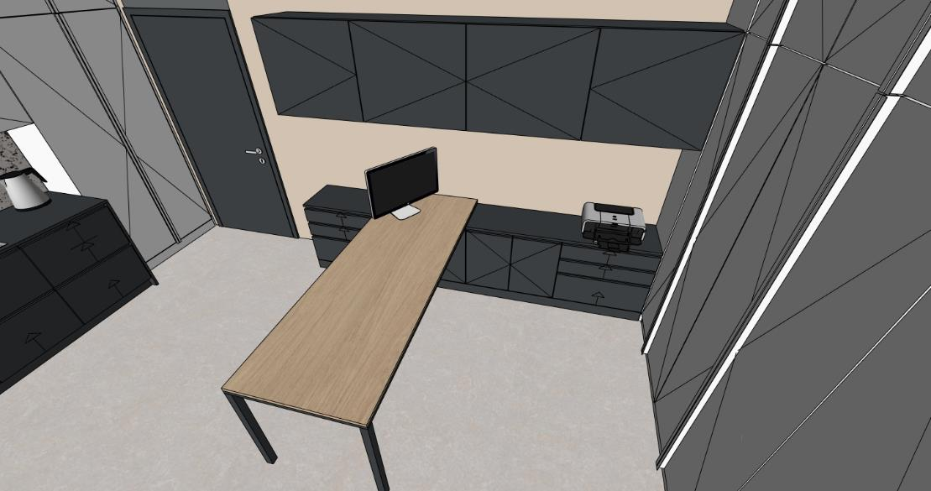 | 1 | 0 | 0

AH0 | HYGIENICKÉ ZÁZEMÍ (1.PP) |  |  | ATYPICKÝ NÁBYTEK
OZN. | NÁZEV PRVKU | POPIS PRVKU (materiál/ poznámka) | ROZMĚRY (mm) | 3D SCHÉMA | POČET | CENA KČ/ KS (BEZ DPH) | CENA CELKEM KČ (BEZ DPH)
AH0-1 | SKŘÍŇKA NAD WC MÍSTNOST -1.08 A -1.07 | SKŘÍŇKA MATERIÁL: LDTD + ABS HRANY (BARVA BÍLÁ/ DLE KERAMICKÉHO OBKLADU - NUTNO VZORKOVAT) - 2X POLOHOVATELNÉ POLICE - 2X OTOVÍRAVÉ DVEŘE SKŘÍŇKY, TIP-ON POZNÁMKA: OSAZENÁ 300 MM NAD WC PŘEDSTĚNOU PO ÚROVEŇ KERAMICKÉHO OBKLADU | 900x150x1150 | (BEZ 3D SCHÉMY) | 2 | 0 | 0
AH0-2 | SKŘÍŇKA NAD VÝLEVKOU MÍSTNOST -1.10 | SKŘÍŇKA MATERIÁL: LDTD + ABS HRANY (BARVA BÍLÁ/ DLE KERAMICKÉHO OBKLADU - NUTNO VZORKOVAT) - 2X POLOHOVATELNÉ POLICE - 2X OTOVÍRAVÉ DVEŘE SKŘÍŇKY, TIP-ON POZNÁMKA: OSAZENÁ 300 MM NAD WC PŘEDSTĚNOU PO ÚROVEŇ KERAMICKÉHO OBKLADU | 1000x150x1150 | (BEZ 3D SCHÉMY) | 1 | 0 | 0
AH1 | HYGIENICKÉ ZÁZEMÍ (1.NP) |  |  | ATYPICKÝ NÁBYTEK
OZN. | NÁZEV PRVKU | POPIS PRVKU (materiál/ poznámka) | ROZMĚRY (mm) | 3D SCHÉMA | POČET | CENA KČ/ KS (BEZ DPH) | CENA CELKEM KČ (BEZ DPH)
AH1-1 | SKŘÍŇKA NAD WC MÍSTNOST 1.05 | SKŘÍŇKA MATERIÁL: LDTD + ABS HRANY (BARVA BÍLÁ/ DLE KERAMICKÉHO OBKLADU - NUTNO VZORKOVAT) - 2X POLOHOVATELNÉ POLICE - 2X OTOVÍRAVÉ DVEŘE SKŘÍŇKY, TIP-ON POZNÁMKA: OSAZENÁ 300 MM NAD WC PŘEDSTĚNOU PO ÚROVEŇ KERAMICKÉHO OBKLADU | 900x150x1150 | (BEZ 3D SCHÉMY) | 1 | 0 | 0
AH1-2 | SKŘÍŇKA NAD VÝLEVKOU MÍSTNOST 1.04 | SKŘÍŇKA MATERIÁL: LDTD + ABS HRANY (BARVA BÍLÁ/ DLE KERAMICKÉHO OBKLADU - NUTNO VZORKOVAT) - 2X POLOHOVATELNÉ POLICE - 2X OTOVÍRAVÉ DVEŘE SKŘÍŇKY, TIP-ON POZNÁMKA: OSAZENÁ 300 MM NAD WC PŘEDSTĚNOU PO ÚROVEŇ KERAMICKÉHO OBKLADU | 750x150x1150 | (BEZ 3D SCHÉMY) | 1 | 0 | 0

CH1 | CHODBA (1.NP) |  |  | ATYPICKÝ NÁBYTEK
OZN. | NÁZEV PRVKU | POPIS PRVKU (materiál/ poznámka) | ROZMĚRY (mm) | 3D SCHÉMA | POČET | CENA KČ/ KS (BEZ DPH) | CENA CELKEM KČ (BEZ DPH)
CH1-1 | NÁSTĚNKA ZELENÁ MÍSTNOST 1.02 | OBKLAD STĚNY MATERIÁL: PLECH - KOMAXIT (BARVA ZELENÁ - NUTNO VZORKOVAT) POZNÁMKA: MOŽNOST VYUŽITÍ OBKLADU JAKO INFORMAČNÍ NÁSTĚNKA | 600x2950 | 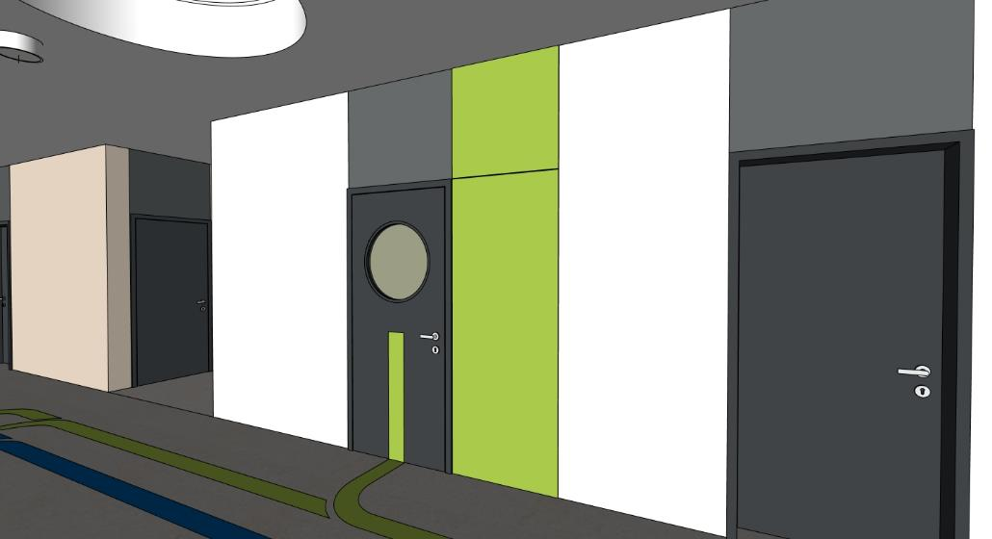 | 1 | 0 | 0
CH1-2 | NÁSTĚNKA ŽLUTÁ MÍSTNOST 1.02 | OBKLAD STĚNY MATERIÁL: PLECH - KOMAXIT (BARVA ŽLUTÁ - NUTNO VZORKOVAT) POZNÁMKA: MOŽNOST VYUŽITÍ OBKLADU JAKO INFORMAČNÍ NÁSTĚNKA | 600x2950 | 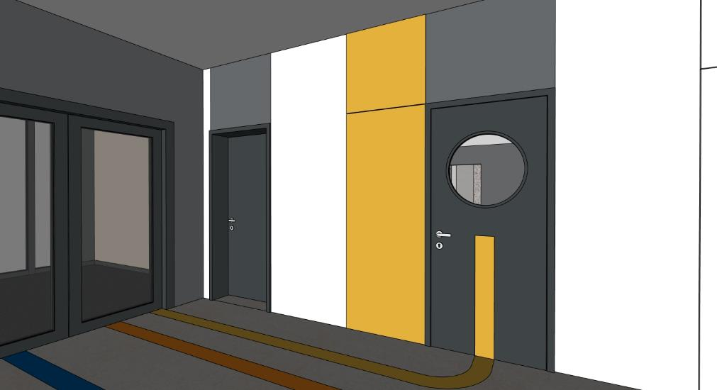 | 1 | 0 | 0
CH1-3 | KRYTÍ ELEKTRO MÍSTNOST 1.02 | KRYTÍ ELEKTRO: PLECH - KOMAXIT (BARVA BÍLÁ - NUTNO VZORKOVAT) - PLECHOVÉ LOGO (BLESK V KRUHU) UPROSTŘED OTEVÍRAVÉ ČÁSTI DO 2150 MM, PEVNÝ HORNÍ PANEL - OTEVÍRÁNÍ NEBO ZAVÍRÁNÍ POMOCÍ ČTYŘHRANNÉHO KLÍČE | 600x2950 | 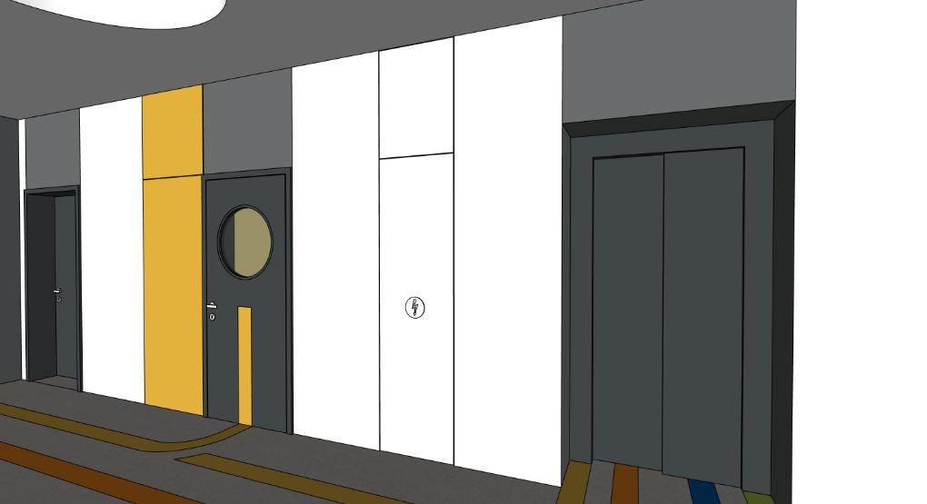 | 1 | 0 | 0

 | POLOŽKY 2.NP
OZN. | NÁZEV PRVKU | POPIS PRVKU (materiál/ poznámka) | ROZMĚRY (mm) | 3D SCHÉMA | POČET | CENA KČ/ KS (BEZ DPH) | CENA CELKEM KČ (BEZ DPH)
A3 | ORANŽOVÁ TŘÍDA - 03 (2.NP) |  |  | ATYPICKÝ NÁBYTEK
A3-1 | SESTAVA U VSTUPŮ DO TŘÍDY 2X ÚLOŽNÉ PROSTORY 2X PRŮCHOD MÍSTNOST 2.09 | DOLNÍ ČÁST MATERIÁL: PŘEKLIŽKA S HPL (BARVA ORANŽOVÁ - NUTNO VZORKOVAT), POHLEDOVÁ HRANA PŘEKLIŽKY OTEVŘENÉ ÚLOŽNÉ PROSTORY + ZÁSUVKY DO VÝŠKY 1500 MM (URČENO PRO DĚTI) - 3X + 4X ZÁSUVKA S ÚLOŽNÝMI PROSTORY - ZÁSUVKY BEZ ÚCHYTEK (MEZERA 20 MM OD POLIC), NÁBYTKOVÁ KOLEČKA (MEZERA ČELA ZÁSUVKY 20-40 MM OD PODLAHY) - 12X + 16X OTEVŘENÝ PROSTOR POLIC - PEVNÉ POLICE DO VÝŠKY 1500 MM (HORNÍ OTEVŘENÝ PROSTOR POLIC URČEN PRO ŠANONY) HORNÍ ČÁST MATERIÁL: POHLEDOVÉ ČÁSTI - DÝHOVANÁ DTD (DUB - NUTNO VZORKOVAT), NEPOHLEDOVE ČÁSTI LDTD + ABS HRANY (BARVA ORANŽOVÁ - NUTNO VZORKOVAT) UZAVŘENÉ ÚLOŽNÉ PROSTORY NAD ÚROVNÍ 1500 MM - 6x + 8X OTEVÍRAVÉ DVÍŘKA - 6X - 8X POLOHOVATELNÉ POLICE - SPODNÍ UZAVŘENÉ SKŘIŇKY ÚCHYTKA (PŮLKRUH), HORNÍ UZAVŘENÉ SKŘÍŇKY TIP-ON - KORPUS SESTAVY - LDTD (BARVA ORANŽOVÁ - NUTNO VZORKOVAT), DVĚ KORPUSY NAD SEBOU V KAŽDÉ ČÁSTI OBLOUK MATERIÁL: DÝHOVANÁ DTD + PŘEKLIŽKA S HPL - 2X PRŮCHOD V SESTAVĚ DLE VELIKOSTI DVEŘÍ SE ZAOBLENOU HORNÍ ČÁSTI - R500 MM POZNÁMKA: 2X EL. DVOJZÁSUVKA OSAZENÁ V OSE BOČNÍ STRANY SESTAVY V MÍSTĚ PRŮCHODŮ POZNÁMKA: KOORDINOVAT SE STAVBOU POZICI VZT JEDNOTKY V TÉTO ČÁSTI | 6400x500x2950 | 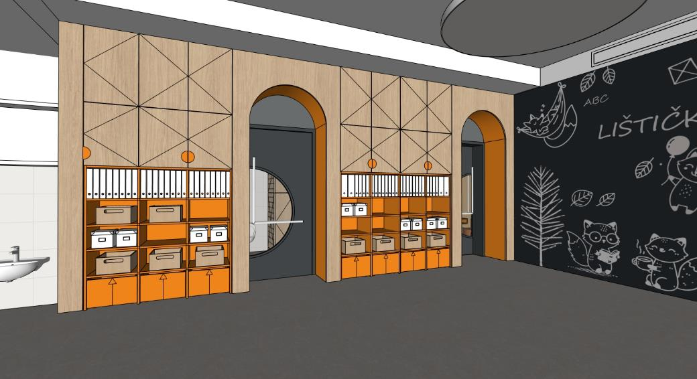 | 1 | 0 | 0
A3-2 | SKŘIŇKA PRO ÚLOŽENÍ HRNÍČKŮ POD VÝDEJNÝM OKNEM MÍSTNOST 2.09 | SKŘÍŇKA MATERIÁL: PŘEKLIŽKA - KORPUS A 3X PEVNÁ POLICE POZNÁMKA: HORNÍ PLOCHA V NEREZU - DODÁVKA GASTRO POZNÁMKA: ROZMĚR SKŘIŇKY PŘIZPŮSOBIT, ZAROVNAT S HORNÍ PLOCHOU V NEREZU | 800x200x700 | 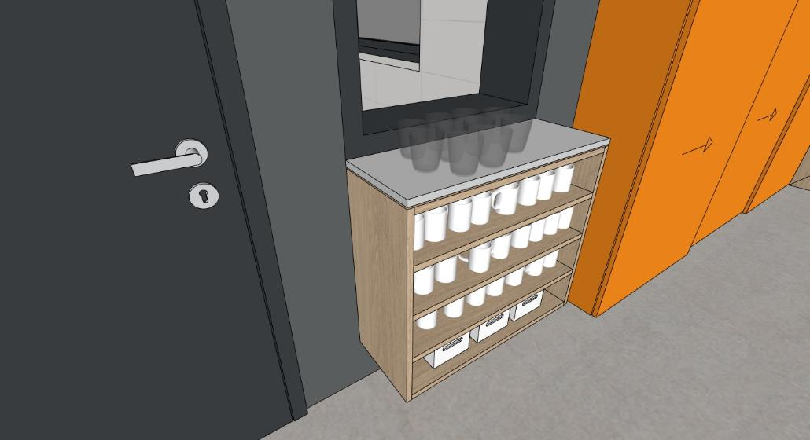 | 1 | 0 | 0
A3-3 | OBKLAD STĚNY - POPISOVÝ A MAGNETICKÝ MÍSTNOST 2.09 | OBKLAD STĚNY MATERIÁL: DTD S MAGNETICKOU POPISOVOU HPL (BARVA ČERNÁ/ ANTHRACIT - NUTNO VZORKOVAT) | 3820x40x2950 | 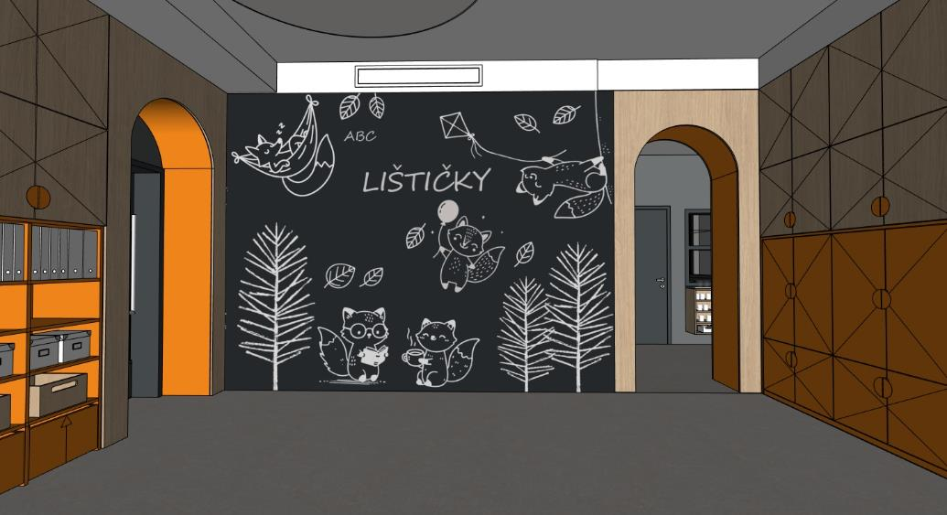 | 1 | 0 | 0
A3-4 | SESTAVA S PRŮCHODEM MÍSTNOST 2.09 | OBLOUK MATERIÁL: DÝHOVANÁ DTD (DUB - NUTNO VZORKOVAT) + PŘEKLIŽKA S HPL (BARVA ORANŽOVÁ - NUTNO VZORKOVAT) - 1X PRŮCHOD V SESTAVĚ - ROVNÁ ČÁST DO VÝŠKY ZÁRUBNĚ DVEŘÍ (2150 MM), HORNÍ ČÁST ZAOBLENÁ - R500 MM KRYCÍ PANEL MATERIÁL: LDTD + ABS HRANY (BARVA BÍLÁ - NUTNO VZORKOVAT) -1X HORNÍ KRYCÍ PANEL | 1410x525x3250 | 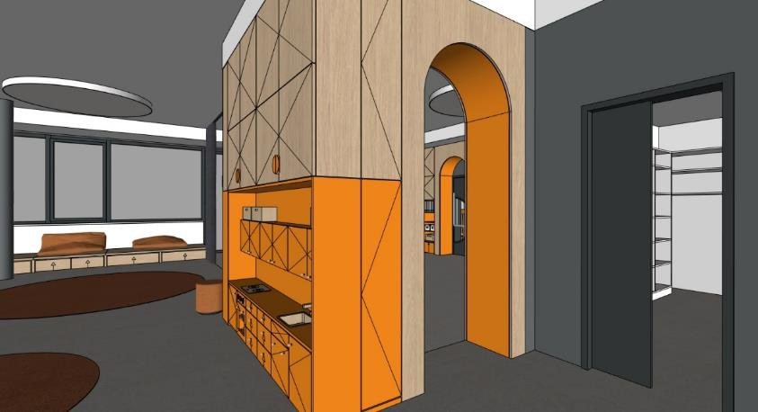 | 1 | 0 | 0
A3-5 | SESTAVA S UZAVŘENÝMI ÚLOŽNÝMI PROSTORY, KNIHOVNOU A KUCHYŇKOU MÍSTNOST 2.09 | DOLNÍ ČÁST UZAVŘENÉ PROSTORY MATERIÁL: DOLNÍ ČÁST KUCHYŇKA MATERIÁL: POHLEDOVÉ ČÁSTI - PŘEKLIŽKA S HPL (BARVA ORANŽOVÁ - NUTNO VZORKOVAT), POHLEDOVÁ HRANA PŘEKLIŽKY, NEPOHLEDOVÉ ČÁSTI LDTD + ABS HRANY (BARVA ORANŽOVÁ - NUTNO VZORKOVAT) UZAVŘENÉ ÚLOŽNÉ PROSTORY DO VÝŠKY 1500 MM (URČENO PRO DĚTI) - 4X ÚLOŽNÝ ROSTOR, 6X PEVNÁ POLICE, 6X OTEVÍRÁVÁ DVÍŘKA, 6X ÚCHYT (PŮLKRUH) HORNÍ UZAVŘENÉ PROSTORY MATERIÁL: POHLEDOVÉ ČÁSTI - DÝHOVANÁ DTD (DUB - NUTNO VZORKOVAT), NEPOHLEDOVE ČÁSTI LDTD + ABS HRANY (BARVA ORANŽOVVÁ - NUTNO VZORKOVAT) UZAVŘENÉ ÚLOŽNÉ PROSTORY NAD ÚROVNÍ 1500 MM - 4X ÚLOŽNÝ PROSTOR, 4X POLOHOVATELNÁ POLICE, 4X OTEVÍRÁVÁ DVÍŘKA - SPODNÍ UZAVŘENÉ SKŘIŇKY ÚCHYTKA (PŮLKRUH), HORNÍ UZAVŘENÉ SKŘÍŇKY TIP-ON - KORPUS SESTAVY - LDTD (BARVA ORANŽOVÁ - NUTNO VZORKOVAT), DVĚ KORPUSY NAD SEBOU V KAŽDÉ ČÁSTI DOLNÍ ČÁST KNIHOVNA MATERIÁL: PŘEKLIŽKA S HPL (BARVA ORANŽOVÁ - NUTNO VZORKOVAT), POHLEDOVÁ HRANA PŘEKLIŽKY OTEVŘENÉ ÚLOŽNÉ PROSTORY (KNIHOVNA) SE SPODNÍM UZAVŘENÝM ÚLOŽNÝM PROSTOREM DO VÝŠKY 1500 MM (URČENO PRO DĚTI) - 1X ÚLOŽNÝI PROSTOR, OTEVÍRAVÉ DVÍŘKA, TIP-ON, SOKL 40 MM - 3X OTEVŘENÝ PROSTOR POLIC - PEVNÉ POLICE DO VÝŠKY 1500 MM POZNÁMKA: HLOUBKA KNIHOVNY 300 MM HORNÍ ČÁST KNIHOVNA MATERIÁL: POHLEDOVÉ ČÁSTI - DÝHOVANÁ DTD (DUB - NUTNO VZORKOVAT), NEPOHLEDOVE ČÁSTI LDTD + ABS HRANY (BARVA ORANŽOVÁ - NUTNO VZORKOVAT) UZAVŘENÉ ÚLOŽNÉ PROSTORY NAD ÚROVNÍ 1500 MM - 2x OTEVÍRAVÉ DVÍŘKA - 2X POLOHOVATELNÉ POLICE - SPODNÍ UZAVŘENÉ SKŘIŇKY ÚCHYTKA, HORNÍ UZAVŘENÉ SKŘÍŇKY TIP-ON - KORPUS SESTAVY - LDTD (BARVA ORANŽOVÁ - NUTNO VZORKOVAT), DVĚ KORPUSY NAD SEBOU | 2625x650x3250 |  | 1 | 0 | 0
 |  | DOLNÍ ČÁST KUCHYŇKA MATERIÁL: POHLEDOVÉ ČÁSTI - PŘEKLIŽKA S HPL (BARVA ORANŽOVÁ - NUTNO VZORKOVAT), POHLEDOVÁ HRANA PŘEKLIŽKY, NEPOHLEDOVÉ ČÁSTI LDTD + ABS HRANY (BARVA ORANŽOVÁ - NUTNO VZORKOVAT) KUCHYŇKA DO VÝŠKY 1500 MM (URČENO PRO DĚTI) - 6X DOLNÍ UZAVŘENÉ PROSTORY - 2X ÚLOŽNÝ PROSTOR S PEVNOU POLICÍ (OTEVÍRACÍ DVÍŘKA), 1X TROUBA S PEVNOU POLICÍ (OTEVÍRACÍ DVÍŘKA), 1X KOŠ (OTEVÍRACÍ DVÍŘKA), 6X ZÁSUVKA S PLYNULÝM DOJEZDEM, 12X ÚCHYTKA (DŘEVĚNÁ NOPKA) - 6X HORNÍ UZAVŘENÉ PROSTORY, OTEVÍRAVÉ DVÍŘKA, 6X ÚCHYTKA (DŘĚVÉNÁ NOPKA) POZNÁMKA: - 1X VARNÍ DESKA Z PŘEKLIŽKY - VYFRÉZOVANÁ DVOUPLOTÝNKA + 2X TLAČÍTKO - 3X OTOČNNÝ KNOFLÍK OVLÁDANÍ TROUBY NA PEVNÉ ČELNÍ STRANĚ - 1X DŘEZ Z PŘEKLIŽKY + BATERIE S OVLÁDANÍM Z DŘEVA - 3X+5X+3X HÁČKY Z DŘEVA NA ZADNÍ STĚNĚ KUCHYŇKY - KORPUS SESTAVY - LDTD + ABS HRANY(BARVA ORANŽOVÁ) - 1X BOČNÍ ÚLOŽNÝ PROSTOR - 2X PEVNÍ POLICE, 1X OTEVÍRAVÁ DVÍŘKA, TIP - ON, SOKL 40 MM HORNÍ ČÁST MATERIÁL KUCHYŇKA: POHLEDOVÉ ČÁSTI - DÝHOVANÁ DTD (DUB - NUTNO VZORKOVAT), NEPOHLEDOVE ČÁSTI LDTD + ABS HRANY (BARVA ORANŽOVÁ - NUTNO VZORKOVAT) UZAVŘENÉ ÚLOŽNÉ PROSTORY NAD ÚROVNÍ 1500 MM - 8x OTEVÍRAVÉ DVÍŘKA - 4X POLOHOVATELNÉ POLICE - SPODNÍ UZAVŘENÉ SKŘIŇKY ÚCHYTKA (PŮLKRUH), HORNÍ UZAVŘENÉ SKŘÍŇKY TIP-ON - KORPUS SESTAVY - LDTD (BARVA ORANŽOVÁ), DVĚ KORPUSY NAD SEBOU - 1X BOČNÍ ÚLOŽNÝ PROSTOR - 2X POLOHOVATELNÁ POLICE, 1X OTEVÍRAVÁ DVÍŘKA, TIP - ON KRYCÍ PANEL MATERIÁL: LDTD + ABS HRANY (BARVA BÍLÁ - NUTNO VZORKOVAT) -1X HORNÍ KRYCÍ PANEL
A3-6 | SESTAVA S INTERAKTIVNÍ TABULI A ÚLOŽNÉ PROSTORY MÍSTNOST 2.09 | DOLNÍ ČÁST MATERIÁL: POHLEDOVÉ ČÁSTI - PŘEKLIŽKA S HPL (BARVA ORANŽOVÁ - NUTNO VZORKOVAT), POHLEDOVÁ HRANA PŘEKLIŽKY. NEPOHLEDOVÉ ČÁSTI LDTD + ABS HRANY (BARVA ORANŽOVÁ - NUTNO VZORKOVAT) DO VÝŠKY 1500 MM (URČENO PRO DĚTI) - 8X DOLNÍ OTEVŘENÝ PROSTOR POLIC - PEVNÉ POLICE DO VÝŠKY 1500 MM - 6X HORNÍ OTEVŘENÝ PROSTOR POLIC - PEVNÉ POLICE DO VÝŠKY 1500 MM - STŘEDOVÁ ČÁST S INTERAKTIVNÍ TABULI, PŘEDPŘIPRAVA PRO INSTALACI STOJANU S MOŽNOSTÍ POLOHOVÁNÍ (NUTNO ZKOORDINOVAT S DODÁVATELEM INTERAKTÍVNÍHO VYBAVENÍ) - SOKL 40 MM - 4X POSUVNÉ PANELY BEZ ÚCHYTEK, HORNÍ VODÍCÍ DVOUKOLEJNICE POZNÁMKA: BOČNÍ ČÁSTI SESTAVY, KTERÉ NAVAZUJÍ NA DALŠÍ SESTAVY JSOU ZASLEPENY POZNÁMKA: 1X EL. ZÁSUVKA + 1X EL. DVOJZÁSUVKA V NÁBYTKU V STŘEDOVÉ ČÁSTI SESTAVY POZNÁMKA: INTERAKTIVNÍ TABULE VČETNĚ DRŽÁKU JE SAMOSTATNÁ POLOŽKA DODÁVATELE INTERAKTIVNÍHO VYBAVENÍ - I POZNÁMKA: ROZMĚR INTERAKTIVNÍ TABULE CCA 1250 X 700 MM, POLOHOVATELNÝ DRŽÁK ZABUDOVANÝ V PŘEDSTĚNĚ S MOŽNOSTÍ SNÍŽENÍ, ZVÝŠENÍ A OTOČENÍ TABULE DLE POTŘEBY HORNÍ ČÁST MATERIÁL: POHLEDOVÉ ČÁSTI - DÝHOVANÁ DTD (DUB - NUTNO VZORKOVAT), NEPOHLEDOVE ČÁSTI LDTD + ABS HRANY (BARVA ORANŽOVÁ - NUTNO VZORKOVAT) UZAVŘENÉ ÚLOŽNÉ PROSTORY NAD ÚROVNÍ 1500 MM - 3x OTEVÍRAVÉ DVÍŘKA - 3X POLOHOVATELNÉ POLICE - UZAVŘENÉ SKŘIŇKY ÚCHYTKA (PŮLKRUH) - KORPUS SESTAVY - LDTD (BARVA ORANŽOVÁ - NUTNO VZORKOVAT) | 3430x325x2950 |  | 1 | 0 | 0
A3-7 | SESTAVA PRO ULOŽENÍ LEHÁTEK A LŮŽKOVIN A ÚLOŽNÉ PROSTORY MÍSTNOST 2.09 | KORPUS MATERIÁL: POHLEDOVÉ ČÁSTI - PŘEKLIŽKA S HPL (BARVA ORANŽOVÁ - NUTNO VZORKOVAT), POHLEDOVÁ HRANA PŘEKLIŽKY, NEPOHLEDOVÉ ČÁSTI LDTD + ABS HRANY (BARVA ORANŽOVÁ - NUTNO VZORKOVAT), DVÍŘKA Z PERFOROVANÉ PŘEKLIŽKY (DUB - NUTNO VZORKOVAT) - 2X PROSTOR PRO ULOŽENÍ LEHÁTEK - CELKEM 25X (13X + 12X) POZNÁMKA: MAX. PŮDORYSNÝ ROZMĚR LEHÁTKA - 1450 x 600 MM POZNÁMKA: 2X VOZÍK NA PLASTOVÉ POSTÝLKY (MOŽNOST PŘESOUVAT MAX.15 PLASTOVÝCH POSTÝLEK S MATRACÍ A LŮŽKOVINAMI) POZNÁMKA: PŘI POUŽITÍ MENŠÍHO ROZMĚRU LEHÁTKA JE MOŽNÉ ROZŠÍŘIT STŘEDOVOU ČÁST SESTAVY S ULOŽNÝMI PROSTORY PRO LŮŽKOVINY - 1X STŘEDOVÁ ČÁST - 25X OTEVŘENÝ PROSTOR PRO LŮŽKOVINY, PEVNÉ POLICE DO VÝŠKY 1500 MM, 2X POLOHOVATELNÉ POLICE NAD ÚROVNÍ 1500 MM, SOKL 40 MM - 8X OTEVÍRAVÉ DVÍŘKA, 6X ÚCHYTKA (PŮLKRUH) - 3X SAMOSTATNÝ KORPUS DVÍŘKA MATERIÁL: POHLEDOVÉ ČÁSTI DVÍŘEK- PERFOROVANÁ PŘEKLIŽKA (DUB - NUTNO VZORKOVAT), NEPOHLEDOVE ČÁSTI LDTD + ABS HRANY (BARVA ORANŽOVÁ - NUTNO VZORKOVAT) - 3X PROSTOR UZAVŘENÉ ÚLOŽNÉ PROSTORY NAD ÚROVNÍ 2150 MM - 6x OTEVÍRAVÉ DVÍŘKA, 6X POLOHOVATELNÉ POLICE, TIP-ON - 3X SAMOSTATNÝ KORPUS POZNÁMKA: PERFOROVANÁ PŘEKLIŽKA - KRUHOVÉ OTVORY R10 MM (DÍRA 20), OSOVÁ VZDÁLENOST 100 MM POZNÁMKA: PLASTOVÁ POSTÝLKA + VOZÍK NA POSTÝLKY JSOU SAMOSTATNÉ POLOŽKY | 4415x750x2950 |  | 1 | 0 | 0
A3-8 | SESTAVA TVARU L PRO SEZENÍ S ÚLOŽNÝMI PROSTORY POD OKNEM, OBKLAD STĚNY MÍSTNOST 2.09 | SESTAVA MATERIÁL: POHLEDOVÉ ČÁSTI - PŘEKLIŽKA (DUB - NUTNO VZORKOVAT), POHLEDOVÁ HRANA PŘEKLIŽKY. - HLOUBKA SESTAVY 750MM A 1000MM S ÚLOŽNÝMI PROSTORY, ROHOVÁ ČÁST BEZ ÚLOŽNÝCH PROSTORŮ S OBKLADEM STĚNY - ČÁST S HLOUBKOU 750 MM - OBKLAD STĚNY - LDTD + ABS HRANA (BARVA BÍLÁ - NUTNO VZORKOVAT), ZAROVNÁNO S PARAPETEM - 4X UŽŠÍ ZÁSUVKY S ÚLOŽNÝMI PROSTORY - ZÁSUVKA BEZ ÚCHYTEK (MEZERA 20 MM OD DESKY PRO SEZENÍ), NÁBYTKOVÁ KOLEČKA (MEZERA ČELA ZÁSUVKY 20-40 MM OD PODLAHY) - 2X ŠIRŠÍ ZÁSUVKY S ÚLOŽNÝMI PROSTORY - ZÁSUVKA BEZ ÚCHYTEK (MEZERA 20 MM OD DESKY PRO SEZENÍ), NÁBYTKOVÁ KOLEČKA (MEZERA ČELA ZÁSUVKY 20-40 MM OD PODLAHY) - ČÁST S HLOUBKOU 1000 MM - 2X UŽŠÍ ZÁSUVKY S ÚLOŽNÝMI PROSTORY - ZÁSUVKA BEZ ÚCHYTEK (MEZERA 20 MM OD DESKY PRO SEZENÍ), NÁBYTKOVÁ KOLEČKA (MEZERA ČELA ZÁSUVKY 20-40 MM OD PODLAHY) - 2X ŠIRŠÍ ZÁSUVKY S ÚLOŽNÝMI PROSTORY - ZÁSUVKA BEZ ÚCHYTEK (MEZERA 20 MM OD DESKY PRO SEZENÍ), NÁBYTKOVÁ KOLEČKA (MEZERA ČELA ZÁSUVKY 20-40 MM OD PODLAHY) POZNÁMKA: ČLENĚNÍ DESKY PRO SEZENÍ DLE ČLENĚNÍ RÁMŮ OKEN, LZE SLUČIT DO DELŠÍCH ČÁSTÍ POZNÁMKA: 2X EL. DVOJZÁSUVKA V OBKLADU STĚNY | 6160x4970x320 obklad 6160x4970x900 | 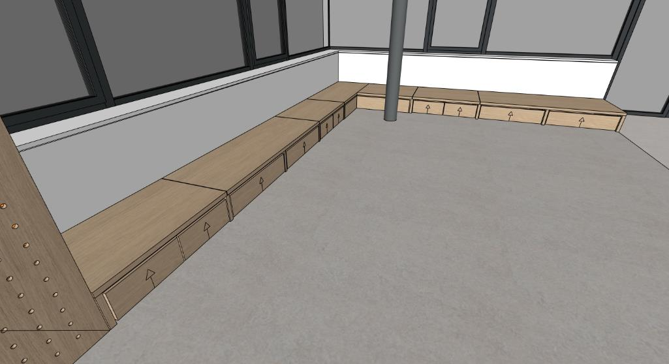 | 1 | 0 | 0
A3-9 | STŮL PRO UČITELKU S ÚLOŽNÝM PROSTOREM (MOBILNÍ) MÍSTNOST 2.09 | STŮL MATERIÁL: POHLEDOVÉ ČÁSTI - PŘEKLIŽKA S HPL (BARVA ORANŽOVÁ - NUTNO VZORKOVAT), POHLEDOVÁ HRANA PŘEKLIŽKY, NEPOHLEDOVÉ ČÁSTI LDTD + ABS HRANY (BARVA ORANŽOVÁ - NUTNO VZORKOVAT) - STŮL PRO UČITELKU S MÍSTEM PRO ŽIDLI - ÚLOŽNÝ PROSTOR - KONTEJNER, 4X ZÁSUVKA S PLYNULÝM DOJEZDEM, LINIOVÝ ZAPUŠTĚNY ÚCHYT V KOMAXITU DLE BARVY NÁBYTKU (NUTNO VZORKOVAT), NÁBYTKOVÁ KOLEČKA (MEZERA ČELA SPODNÍ ZÁSUVKY 20-40 MM OD PODLAHY) POZNÁMKA: PO VYSUNUTÍ KONTEJNERU NA KOLEČKÁCH (SAMOSTATNÝ PRVEK STOLU) VZNIKNE POMOCNÝ PROSTOR PRO SEKUNDARNÍ SEZENÍ - PŘISUNUTÍ TABURETU (RODIČE) | 1000x1000x750 |  | 2 | 0 | 0
A3-10 | OBKLAD STĚNY PERFOROVANÝ DALTONSKÁ TABULE MÍSTNOST 2.09 | OBKLAD STĚNY MATERIÁL: PERFOROVANÁ PŘEKLIŽKA (DUB - NUTNO VZORKOVAT) - PERFOROVANÁ PŘEKLIŽKA - KRUHOVÉ OTVORY R10 MM (DÍRA 20), OSOVÁ VZDÁLENOST 100 MM V ČÁSTI NAD ÚROVNÍ 1500 MM - PERFOROVANÁ PŘEKLIŽKA - KRUHOVÉ OTVORY R10 MM (DÍRA 20), OSOVÁ VZDÁLENOST 50 MM V ČÁSTI DO ÚROVNĚ 1500 MM (DALTONSKÁ TABULE), 25 SLOUPCŮ DĚR = 25 ŽÁKŮ - 1X ÚLOŽNÝ PROSTOR PRO BAREVNÉ DŘEVÉNÉ KOLÍKY (BARVA ORANŽOVÁ - NUTNO VZORKOVAT) POZNÁMKA: DALTONSKÁ TABULE - V HORNÍ ČÁSTI TABULE NÁLEPKY S MENAMI ŽÁKŮ, PO BOCÍCH NÁLEPKY S ÚKOLY, MOŽNOST UMÍSTĚNÍ KOLÍKU PODLE SPLNĚNÉHO ÚKOLU POZNÁMKA: KOORDINOVAT SE STAVBOU POZICI VZT JEDNOTKY V TÉTO ČÁSTI POZNÁMKA: DOPORUČENÍ - KRUHOVÁ NÁLEPKA SE ZNAČKOU ČINNOSTI PO BOKÁCH , PRŮMĚR 50 / 75 MM, PRŮHLEDNÝ/ POLOPRŮHLEDNÝ PODKLAD S LINIOVOU KRESBOU MOTIVU, OBDÉLNIKOVÁ NÁLEPKA V HORNÍ ČÁSTI S MENEM V PODOBNÉM STYLU | 1850x200x40 | 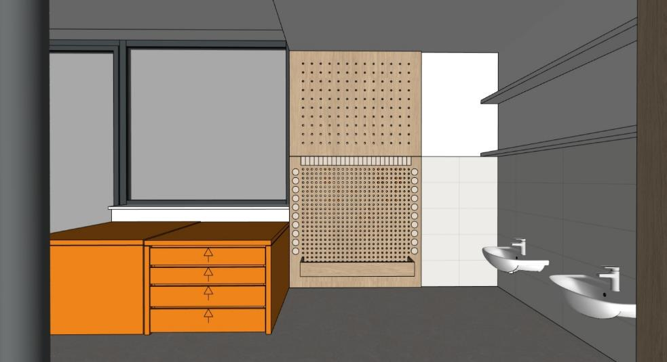 | 1 | 0 | 0
A3-11 | POLICE MÍSTNOST 2.09 | POLICE MATERIÁL: LDTD + ABS HRANY (BARVA BÍLÁ - NUTNO VZORKOVAT) - MONTÁŽ POLIC SE SKRYTÝM KOTVENÍM | 1850x200x40 | 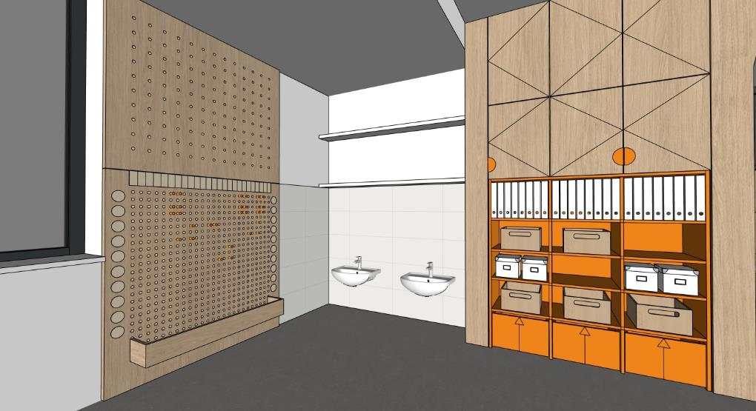 | 2 | 0 | 0
A3-12 | REGÁLOVÁ SESTAVA TVARU U MÍSTNOST 2.10 | SESTAVA MATERIÁL: LDTD + ABS HRANY (BARVA BÍLÁ - NUTNO VZORKOVAT) - BOČNÍ ČÁST HLUBOKÁ 325 MM - 20X OTEVŘENÝ PROSTOR DO ÚROVNĚ 1500 MM, PEVNÉ POLICE A 10 OTEVŘENÝ PROSTOR NAD ÚROVNÍ 1500M, 5X POLOHOVATELNÁ POLICE - BOČNÍ ČÁST HLUBOKÁ 500 MM - 28X OTEVŘENÝ PROSTOR DO ÚROVNĚ 1500 MM, PEVNÉ POLICE A 14X OTEVŘENÝ PROSTOR NAD ÚROVNÍ 1500M, 7X POLOHOVATELNÁ POLICE - ČELNÍ ČÁST HLUBOKÁ 500 MM - 4X OTEVŘENÝ PROSTOR, 2X POLOHOVATENÁ POLICE NAD ÚROVNÍ 1500 MM - BOČNÍ ČÁSTI - SOKL 100 MM, ČELNÍ ČÁST BEZ SOKLU | 4020x2500x2150 | 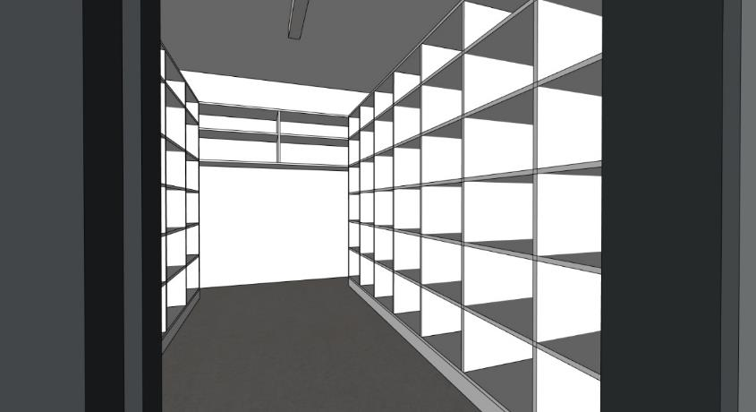 | 1 | 0 | 0
A3-13 | WC MEZISTĚNA MÍSTNOST 2.07 | MEZISTĚNA MATERIÁL: POHLEDOVÉ ČÁSTI - PŘEKLIŽKA S HPL (BARVA ORANŽOVÁ - NUTNO VZORKOVAT), POHLEDOVÁ HRANA PŘEKLIŽKY - ZAOBLENÁ ČÁST R250 MM KONSTRUKCE MATERIÁL: KOVOVÁ KONSTRUKCE, PROFIL 20x20 MM, KOMAXIT (BARVA BÍLÁ - RAL NUTNO VZORKOVAT) - 2X KOVOVÁ NOHA, KOTVENÁ POMOCNĚ DO PODLAHY A DO STĚNY - 1 KOVOVÝ PROFIL U, KOTVENÝ POMOCNĚ DO STĚNY | 600x20x1200 |  | 2 | 0 | 0
A3-14 | PRVEK PRO ZAVĚŠENÍ RUČNÍKŮ DĚTÍ MÍSTNOST 2.07 | PRVEK MATERIÁL: POHLEDOVÉ ČÁSTI - PŘEKLIŽKA S HPL (BARVA ORANŽOVÁ - NUTNO VZORKOVAT), POHLEDOVÁ HRANA PŘEKLIŽKY, MEZISTĚNY MEZI RUČNÍKY Z PŘEKLIŽKY (DUB - NUTNO VZORKOVAT) - ZAOBLENÁ ČÁST R250 MM KONSTRUKCE MATERIÁL: KOVOVÁ KONSTRUKCE, PROFIL 20x20 MM, KOMAXIT (BARVA BÍLÁ - RAL NUTNO VZORKOVAT) - PROSTOROVÁ RÁMOVÁ KONSTRUKCE - 10X KOVOVÁ NOHA, KOTVENÁ POMOCNĚ DO PODLAHY A DO SLOUPU - 25X HÁČEK - BARVA ORANŽOVÁ, BOČNÍ MONTÁŽ, V KAŽDÉM MEZIPROSTORU, DVĚ ÚROVNĚ HÁČKŮ PRO STŘÍDAVÉ ZAVĚŠENÍ RUČNÍKŮ DĚTÍ - 24X PŘÍČKA PRO ODDĚLENÍ UTĚRÁKŮ Z PŘEKLIŽKY POZNÁMKA: DOPORUČENÍ - KRUHOVÁ NÁLEPKA SE ZNAČKOU NAD KAŽDÝM HÁČKEM, PRŮMĚR 50 MM, PRŮHLEDNÝ/ POLOPRŮHLEDNÝ PODKLAD S LINIOVOU KRESBOU MOTIVU POZNÁMKA: TEXTILNÍ UTĚRÁKY DĚTÍ - NEJSOU ZAHRNUTY DO TÉTO DODÁVKY INTERIÉRU POZNÁMKA: DOPORUČENÍ - 25X RUČNÍKY, 30x50 MM (BARVA ORANŽOVÁ) | 2100x150x1200 |  | 1 | 0 | 0
A3-15 | KRYTÍ BOJLERU S ÚLOŽNÝM PROSTOREM MÍSTNOST 2.07 | KRYTÍ BOJLERU MATERIÁL: PERFOROVANÁ PŘEKLIŽKA (DUB - NUTNO VZORKOVAT) - PERFOROVANÁ PŘEKLIŽKA - KRUHOVÉ OTVORY R10 MM (DÍRA 20), OSOVÁ VZDÁLENOST 100 MM V PŘEDNÍ ČÁSTI - KRYTÍ BOJLERU ZAVĚŠENÉHO V ČÁSTI NAD ÚROVNÍ 1200 MM - BOČNÍ ÚLOŽNÝ PROSTOR V ČÁSTI POD ÚROVNÍ 1200 MM, 2X POLOHOVATELNÁ POLICE - OTEVÍRÁNÍ TIP-ON POZNÁMKA: HLOBKU A ŠÍŘKU SESTAVY JE MOŽNÉ PŘISPŮSOBIT DLE TYPU KOTLE POZNÁMKA: HORNÍ ČÁST SESTAVY BEZ ZADNÍ ČÁSTI KORPUSU | 650x400-500x2950 |  | 1 | 0 | 0
A3-16 | ŠATNÍ SKŘÍŇKY - 6 MODULŮ MÍSTNOST 2.08 | ŠATNÍ SKŘÍŇKY MATERIÁL: POHLEDOVÉ ČÁSTI - PŘEKLIŽKA S HPL (BARVA ORANŽOVÁ - NUTNO VZORKOVAT), POHLEDOVÁ HRANA PŘEKLIŽKY. NEPOHLEDOVÉ ČÁSTI LDTD + ABS HRANY (BARVA ORANŽOVÁ - NUTNO VZORKOVAT) - PROSTOR U PODLAHY VYSOKÝ 150 MM ZAPUŠTĚNÝ O 300 MM PRO ODKLADÁNÍ BOT, LEHKÁ UMYVATELNOST PODLAHY - OTEVŘENÉ PROSTORY PRO ODKLÁDÁNÍ ŘEZUVEK DĚTÍ POD POD SEDACÍ ČÁSTÍ - OTEVŘENÉ PROSTORY S HÁČKY PRO ZAVĚŠENÍ OBLEČENÍ DĚTÍ - OTEVŘENÁ POLICE PRO ULOŽENÍ OBLEČENÍ DĚTÍ - UZAVŔENÁ POLICE PRO ULOŽENÍ OBLEČENÍ DĚTÍ, ODVÍRACÍ DVÍŘKA, OTEVÍRÁNÍ ZA PŘESAH STROPNÍ HÁČEK - BARVA ORANŽOVÁ, HORNÍ MONTÁŽ, OTOČNÝ TROJHÁČEK V KAŽDÉM MODULU POZNÁMKA: DOPORUČENÍ - KRUHOVÁ NÁLEPKA SE ZNAČKOU NA STŘED HORNÍCH DVÍŘEK , PRŮMĚR 50 / 75 MM, PRŮHLEDNÝ/ POLOPRŮHLEDNÝ PODKLAD S LINIOVOU KRESBOU MOTIVU | 2000x600x1500 |  | 3 | 0 | 0
A3-17 | ŠATNÍ SKŘÍŇKY - 7 MODULŮ MÍSTNOST 2.08 | ŠATNÍ SKŘÍŇKY MATERIÁL: POHLEDOVÉ ČÁSTI - PŘEKLIŽKA S HPL (BARVA ORANŽOVÁ - NUTNO VZORKOVAT), POHLEDOVÁ HRANA PŘEKLIŽKY. NEPOHLEDOVÉ ČÁSTI LDTD + ABS HRANY (BARVA ORANŽOVÁ - NUTNO VZORKOVAT) - PROSTOR U PODLAHY VYSOKÝ 150 MM ZAPUŠTĚNÝ O 300 MM PRO ODKLADÁNÍ BOT, LEHKÁ UMYVATELNOST PODLAHY - OTEVŘENÉ PROSTORY PRO ODKLÁDÁNÍ ŘEZUVEK DĚTÍ POD POD SEDACÍ ČÁSTÍ - OTEVŘENÉ PROSTORY S HÁČKY PRO ZAVĚŠENÍ OBLEČENÍ DĚTÍ - OTEVŘENÁ POLICE PRO ULOŽENÍ OBLEČENÍ DĚTÍ - UZAVŔENÁ POLICE PRO ULOŽENÍ OBLEČENÍ DĚTÍ, ODVÍRACÍ DVÍŘKA, OTEVÍRÁNÍ ZA PŘESAH STROPNÍ HÁČEK - BARVA ORANŽOVÁ, HORNÍ MONTÁŽ, OTOČNÝ TROJHÁČEK V KAŽDÉM MODULU POZNÁMKA: DOPORUČENÍ - KRUHOVÁ NÁLEPKA SE ZNAČKOU NA STŘED HORNÍCH DVÍŘEK , PRŮMĚR 50 / 75 MM, PRŮHLEDNÝ/ POLOPRŮHLEDNÝ PODKLAD S LINIOVOU KRESBOU MOTIVU | 2330x600x1500 |  | 1 | 0 | 0
A3-18 | NÁSTĚNKA DLOUHÁ MÍSTNOST 2.08 | NÁSTĚNKA MATERIÁL: DŘEVĚNÉ KOLÍKY (BARVA ORANŽOVÁ - NUTNO VZORKOVAT) NÁSTĚNNÉ HÁČKY - KOLÍKY 27x - MONTÁŽ KOLÍKŮ SE SKRYTÝM KOTVENÍM SAMOSTATNĚ POZNÁMKA: KOLÍKY BUDOU DRŽET LANKO NAMOTANÉ RŮZNYM ZPŮSOBEM DLE POTŘEBY VYTVOŘENÍ NÁSTĚNKY PRO UKÁZKY PRACÍ ŽÁKŮ | 5320x700x50 |  | 1 | 0 | 0
A3-19 | NÁSTĚNKA KRÁTKÁ MÍSTNOST 2.09 | NÁSTĚNKA MATERIÁL: DŘEVĚNÉ KOLÍKY (BARVA ORANŽOVÁ - NUTNO VZORKOVAT) NÁSTĚNNÉ HÁČKY - KOLÍKY 12x - MONTÁŽ KOLÍKŮ SE SKRYTÝM KOTVENÍM SAMOSTATNĚ POZNÁMKA: KOLÍKY BUDOU DRŽET LANKO NAMOTANÉ RŮZNYM ZPŮSOBEM DLE POTŘEBY VYTVOŘENÍ NÁSTĚNKY PRO UKÁZKY PRACÍ ŽÁKŮ | 1975x700x50 |  | 1 | 0 | 0
A3-20 | OBKLAD STĚNY - KRYTÍ ROZVADĚČE MÍSTNOST 2.09 | OBKLAD STĚNY MATERIÁL: PLECH - KOMAXIT (BARVA ORANŽOVÁ - NUTNO VZORKOVAT), - REVIZNÍ DVÍŘKA V OBKLADU PRO ROZVADĚČ PODLAHOVÉHO TOPENÍ V ČÁSTI DO 1500 MM POZNÁMKA: MOŽNOST VYUŽITÍ OBKLADU JAKO INFORMAČNÍ NÁSTĚNKA | 1600x2650x40 |  | 1 | 0 | 0

OZN. | NÁZEV PRVKU | POPIS PRVKU (materiál/ poznámka) | ROZMĚRY (mm) | 3D SCHÉMA | POČET | CENA KČ/ KS (BEZ DPH) | CENA CELKEM KČ (BEZ DPH)
A4 | MODRÁ TŘÍDA - 04 (2.NP) |  |  | ATYPICKÝ NÁBYTEK
A4-1 | SESTAVA U VSTUPŮ DO TŘÍDY 2X ÚLOŽNÉ PROSTORY 2X PRŮCHOD MÍSTNOST 2.15 | DOLNÍ ČÁST MATERIÁL: PŘEKLIŽKA S HPL (BARVA MODRÁ - NUTNO VZORKOVAT), POHLEDOVÁ HRANA PŘEKLIŽKY OTEVŘENÉ ÚLOŽNÉ PROSTORY + ZÁSUVKY DO VÝŠKY 1500 MM (URČENO PRO DĚTI) - 3X + 4X ZÁSUVKA S ÚLOŽNÝMI PROSTORY - ZÁSUVKY BEZ ÚCHYTEK (MEZERA 20 MM OD POLIC), NÁBYTKOVÁ KOLEČKA (MEZERA ČELA ZÁSUVKY 20-40 MM OD PODLAHY) - 12X + 16X OTEVŘENÝ PROSTOR POLIC - PEVNÉ POLICE DO VÝŠKY 1500 MM (HORNÍ OTEVŘENÝ PROSTOR POLIC URČEN PRO ŠANONY) HORNÍ ČÁST MATERIÁL: POHLEDOVÉ ČÁSTI - DÝHOVANÁ DTD (DUB - NUTNO VZORKOVAT), NEPOHLEDOVE ČÁSTI LDTD + ABS HRANY (BARVA MODRÁ - NUTNO VZORKOVAT) UZAVŘENÉ ÚLOŽNÉ PROSTORY NAD ÚROVNÍ 1500 MM - 6x + 8X OTEVÍRAVÉ DVÍŘKA - 6X - 8X POLOHOVATELNÉ POLICE - SPODNÍ UZAVŘENÉ SKŘIŇKY ÚCHYTKA (PŮLKRUH), HORNÍ UZAVŘENÉ SKŘÍŇKY TIP-ON - KORPUS SESTAVY - LDTD (BARVA MODRÁ - NUTNO VZORKOVAT), DVĚ KORPUSY NAD SEBOU V KAŽDÉ ČÁSTI OBLOUK MATERIÁL: DÝHOVANÁ DTD + PŘEKLIŽKA S HPL - 2X PRŮCHOD V SESTAVĚ DLE VELIKOSTI DVEŘÍ SE ZAOBLENOU HORNÍ ČÁSTI - R500 MM POZNÁMKA: 2X EL. DVOJZÁSUVKA OSAZENÁ V OSE BOČNÍ STRANY SESTAVY V MÍSTĚ PRŮCHODŮ POZNÁMKA: KOORDINOVAT SE STAVBOU POZICI VZT JEDNOTKY V TÉTO ČÁSTI | 6400x500x2950 |  | 1 | 0 | 0
A4-2 | SKŘIŇKA PRO ÚLOŽENÍ HRNÍČKŮ POD VÝDEJNÝM OKNEM MÍSTNOST 2.15 | SKŘÍŇKA MATERIÁL: PŘEKLIŽKA - KORPUS A 3X PEVNÁ POLICE POZNÁMKA: HORNÍ PLOCHA V NEREZU - DODÁVKA GASTRO POZNÁMKA: ROZMĚR SKŘIŇKY PŘIZPŮSOBIT, ZAROVNAT S HORNÍ PLOCHOU V NEREZU | 800x200x700 |  | 1 | 0 | 0
A4-3 | OBKLAD STĚNY - POPISOVÝ A MAGNETICKÝ MÍSTNOST 2.15 | OBKLAD STĚNY MATERIÁL: DTD S MAGNETICKOU POPISOVOU HPL (BARVA ČERNÁ/ ANTHRACIT - NUTNO VZORKOVAT) | 3820x40x2950 |  | 1 | 0 | 0
A4-4 | SESTAVA S PRŮCHODEM | OBLOUK MATERIÁL: DÝHOVANÁ DTD (DUB - NUTNO VZORKOVAT) + PŘEKLIŽKA S HPL (BARVA MODRÁ - NUTNO VZORKOVAT) - 1X PRŮCHOD V SESTAVĚ - ROVNÁ ČÁST DO VÝŠKY ZÁRUBNĚ DVEŘÍ (2150 MM), HORNÍ ČÁST ZAOBLENÁ - R500 MM KRYCÍ PANEL MATERIÁL: LDTD + ABS HRANY (BARVA BÍLÁ - NUTNO VZORKOVAT) -1X HORNÍ KRYCÍ PANEL | 1410x525x3250 |  | 1 | 0 | 0
A4-5 | SESTAVA S UZAVŘENÝMI ÚLOŽNÝMI PROSTORY, KNIHOVNOU A KUCHYŇKOU MÍSTNOST 2.15 | DOLNÍ ČÁST UZAVŘENÉ PROSTORY MATERIÁL: DOLNÍ ČÁST KUCHYŇKA MATERIÁL: POHLEDOVÉ ČÁSTI - PŘEKLIŽKA S HPL (BARVA MODRÁ - NUTNO VZORKOVAT), POHLEDOVÁ HRANA PŘEKLIŽKY, NEPOHLEDOVÉ ČÁSTI LDTD + ABS HRANY (BARVA MODRÁ - NUTNO VZORKOVAT) UZAVŘENÉ ÚLOŽNÉ PROSTORY DO VÝŠKY 1500 MM (URČENO PRO DĚTI) - 4X ÚLOŽNÝ ROSTOR, 6X PEVNÁ POLICE, 6X OTEVÍRÁVÁ DVÍŘKA, 6X ÚCHYT (PŮLKRUH) HORNÍ UZAVŘENÉ PROSTORY MATERIÁL: POHLEDOVÉ ČÁSTI - DÝHOVANÁ DTD (DUB - NUTNO VZORKOVAT), NEPOHLEDOVE ČÁSTI LDTD + ABS HRANY (BARVA ORANŽOVVÁ - NUTNO VZORKOVAT) UZAVŘENÉ ÚLOŽNÉ PROSTORY NAD ÚROVNÍ 1500 MM - 4X ÚLOŽNÝ PROSTOR, 4X POLOHOVATELNÁ POLICE, 4X OTEVÍRÁVÁ DVÍŘKA - SPODNÍ UZAVŘENÉ SKŘIŇKY ÚCHYTKA (PŮLKRUH), HORNÍ UZAVŘENÉ SKŘÍŇKY TIP-ON - KORPUS SESTAVY - LDTD (BARVA MODRÁ - NUTNO VZORKOVAT), DVĚ KORPUSY NAD SEBOU V KAŽDÉ ČÁSTI DOLNÍ ČÁST KNIHOVNA MATERIÁL: PŘEKLIŽKA S HPL (BARVA MODRÁ - NUTNO VZORKOVAT), POHLEDOVÁ HRANA PŘEKLIŽKY OTEVŘENÉ ÚLOŽNÉ PROSTORY (KNIHOVNA) SE SPODNÍM UZAVŘENÝM ÚLOŽNÝM PROSTOREM DO VÝŠKY 1500 MM (URČENO PRO DĚTI) - 1X ÚLOŽNÝI PROSTOR, OTEVÍRAVÉ DVÍŘKA, TIP-ON, SOKL 40 MM - 3X OTEVŘENÝ PROSTOR POLIC - PEVNÉ POLICE DO VÝŠKY 1500 MM POZNÁMKA: HLOUBKA KNIHOVNY 300 MM HORNÍ ČÁST KNIHOVNA MATERIÁL: POHLEDOVÉ ČÁSTI - DÝHOVANÁ DTD (DUB - NUTNO VZORKOVAT), NEPOHLEDOVE ČÁSTI LDTD + ABS HRANY (BARVA MODRÁ - NUTNO VZORKOVAT) UZAVŘENÉ ÚLOŽNÉ PROSTORY NAD ÚROVNÍ 1500 MM - 2x OTEVÍRAVÉ DVÍŘKA - 2X POLOHOVATELNÉ POLICE - SPODNÍ UZAVŘENÉ SKŘIŇKY ÚCHYTKA, HORNÍ UZAVŘENÉ SKŘÍŇKY TIP-ON - KORPUS SESTAVY - LDTD (BARVA MODRÁ - NUTNO VZORKOVAT), DVĚ KORPUSY NAD SEBOU | 2625x650x3250 |  | 1 | 0 | 0
 |  | DOLNÍ ČÁST KUCHYŇKA MATERIÁL: POHLEDOVÉ ČÁSTI - PŘEKLIŽKA S HPL (BARVA MODRÁ - NUTNO VZORKOVAT), POHLEDOVÁ HRANA PŘEKLIŽKY, NEPOHLEDOVÉ ČÁSTI LDTD + ABS HRANY (BARVA MODRÁ - NUTNO VZORKOVAT) KUCHYŇKA DO VÝŠKY 1500 MM (URČENO PRO DĚTI) - 6X DOLNÍ UZAVŘENÉ PROSTORY - 2X ÚLOŽNÝ PROSTOR S PEVNOU POLICÍ (OTEVÍRACÍ DVÍŘKA), 1X TROUBA S PEVNOU POLICÍ (OTEVÍRACÍ DVÍŘKA), 1X KOŠ (OTEVÍRACÍ DVÍŘKA), 6X ZÁSUVKA S PLYNULÝM DOJEZDEM, 12X ÚCHYTKA (DŘEVĚNÁ NOPKA) - 6X HORNÍ UZAVŘENÉ PROSTORY, OTEVÍRAVÉ DVÍŘKA, 6X ÚCHYTKA (DŘĚVÉNÁ NOPKA) POZNÁMKA: - 1X VARNÍ DESKA Z PŘEKLIŽKY - VYFRÉZOVANÁ DVOUPLOTÝNKA + 2X TLAČÍTKO - 3X OTOČNNÝ KNOFLÍK OVLÁDANÍ TROUBY NA PEVNÉ ČELNÍ STRANĚ - 1X DŘEZ Z PŘEKLIŽKY + BATERIE S OVLÁDANÍM Z DŘEVA - 3X+5X+3X HÁČKY Z DŘEVA NA ZADNÍ STĚNĚ KUCHYŇKY - KORPUS SESTAVY - LDTD + ABS HRANY(BARVA MODRÁ) - 1X BOČNÍ ÚLOŽNÝ PROSTOR - 2X PEVNÍ POLICE, 1X OTEVÍRAVÁ DVÍŘKA, TIP - ON, SOKL 40 MM HORNÍ ČÁST MATERIÁL KUCHYŇKA: POHLEDOVÉ ČÁSTI - DÝHOVANÁ DTD (DUB - NUTNO VZORKOVAT), NEPOHLEDOVE ČÁSTI LDTD + ABS HRANY (BARVA MODRÁ - NUTNO VZORKOVAT) UZAVŘENÉ ÚLOŽNÉ PROSTORY NAD ÚROVNÍ 1500 MM - 8x OTEVÍRAVÉ DVÍŘKA - 4X POLOHOVATELNÉ POLICE - SPODNÍ UZAVŘENÉ SKŘIŇKY ÚCHYTKA (PŮLKRUH), HORNÍ UZAVŘENÉ SKŘÍŇKY TIP-ON - KORPUS SESTAVY - LDTD (BARVA MODRÁ), DVĚ KORPUSY NAD SEBOU - 1X BOČNÍ ÚLOŽNÝ PROSTOR - 2X POLOHOVATELNÁ POLICE, 1X OTEVÍRAVÁ DVÍŘKA, TIP - ON KRYCÍ PANEL MATERIÁL: LDTD + ABS HRANY (BARVA BÍLÁ - NUTNO VZORKOVAT) -1X HORNÍ KRYCÍ PANEL
...

